Đăng ký
Usecase | Đăng ký

Ngày | 15/6/2022

Người Test | Lương Nguyễn Thành Nhân

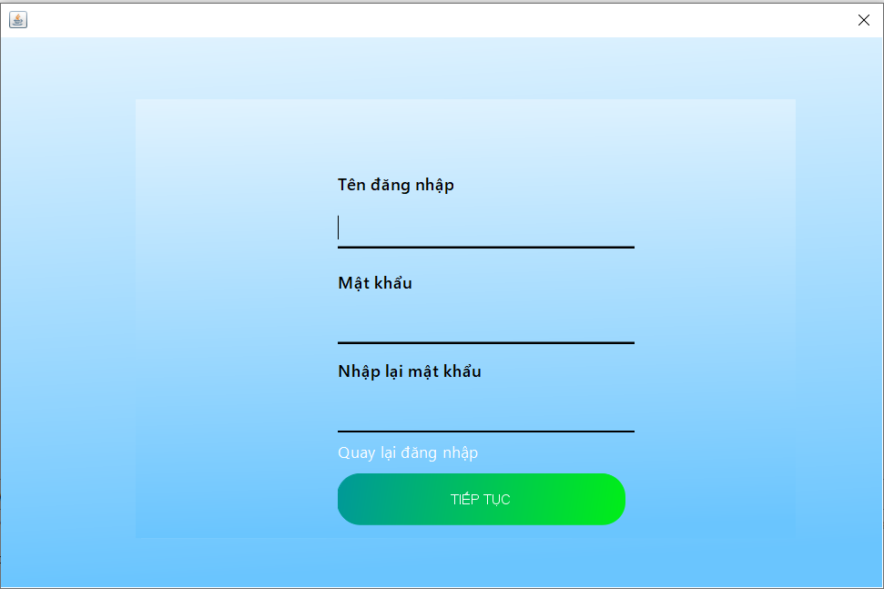 |  |  |  |  |  | 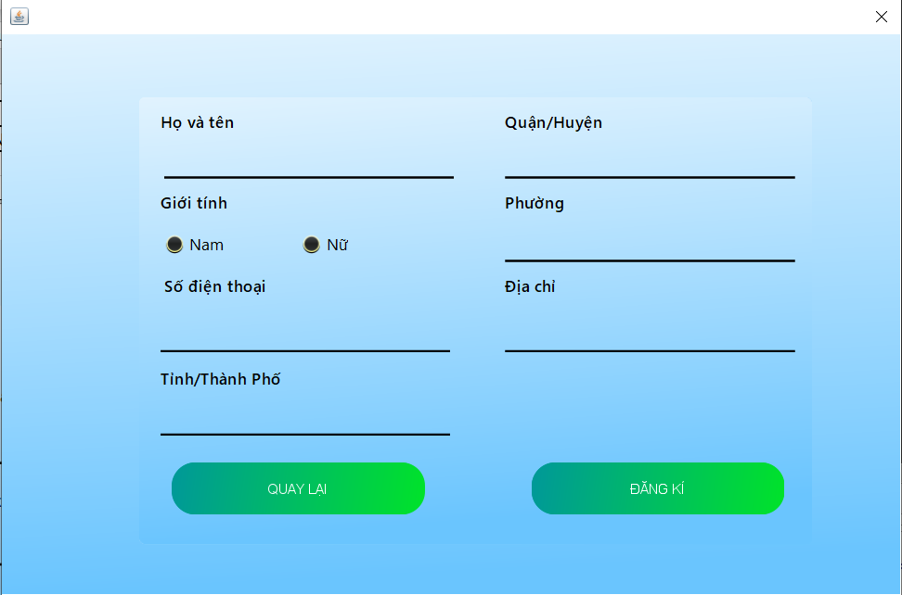 (Màn hình phụ 1) |  | (Màn hình phụ 3)

 | Tester nhập |  |  |  |  | Dev nhập
STT | Case Study | Status | Desciprtion | Bug Date | Tester | Fix Date | Dev
1 | Không được để trống bất cứ miền giá trị nào | OK | Người dùng không được để trống bất cứ miền giá trị nào khi đăng ký
2 | Mật khẩu điền vào phải được ẩn đi | OK | Khi người dùng nhập vào mật khẩu thì mật khẩu không hiện chữ mà hiện dấu chấm tròn
3 | Không được nhập quá số lượng ký tự cho phép | OK | Người dùng không được nhập quá số lượng ký tự cho phép ở cả 3 trường dữ liệu
4 | Phân biệt chữ hoa và chữ thường khi đăng ký | OK | Khi đăng nhập thì phân biệt chữ thường và chữ hoa
5 | Mật khẩu nhập lại phải giống với mật khẩu đăng ký | OK | Khi đăng ký mật khẩu thì mật khẩu nhập lại vào phải giống phải giống với mật khẩu đăng ký trước khi tạo tài khoản
6 | Tên tài khoản đăng ký phải chưa tồn tại trên hệ thống | OK | Người dùng không được đăng ký tên tài khoản đã được sử dụng
7 | Thông tin người dùng nhập vào không được để trống | OK | Các thông tin cơ bản của người dùng như họ tên, số điện thoại, địa chỉ không được để trống
8 | Số điện thoại đăng ký phải hợp lệ | OK | Số điện thoại đăng ký phải là số điện thoại có đủ 10 chữ số
9 | Số điện thoại phải là số điện thoại chưa đăng ký | OK | Số điện thoại đăng ký phải là số điện thoại chưa được đăng ký trên hệ thống
10 | Số điện thoại chỉ được phép nhập số | OK | Số điện thoại không được chứa ký tự khác ngoài ký tự số
11 | Lỗi màn hình mất khi chuyển sang tab khác | Bug | Khi đang ở màn hinh đăng ký nếu chuyển sang tab màn hình khác thì màn hình đăng ký sẽ biến mất dù ứng dụng vẫn chạy bình thường | 16/6/2022 | Lương Nguyễn Thành Nhân
12 |  | OK
13 |  | OK

Đăng nhập
Usecase | Đăng nhập

Ngày | 15/6/2022

Người Test | Lương Nguyễn Thành Nhân

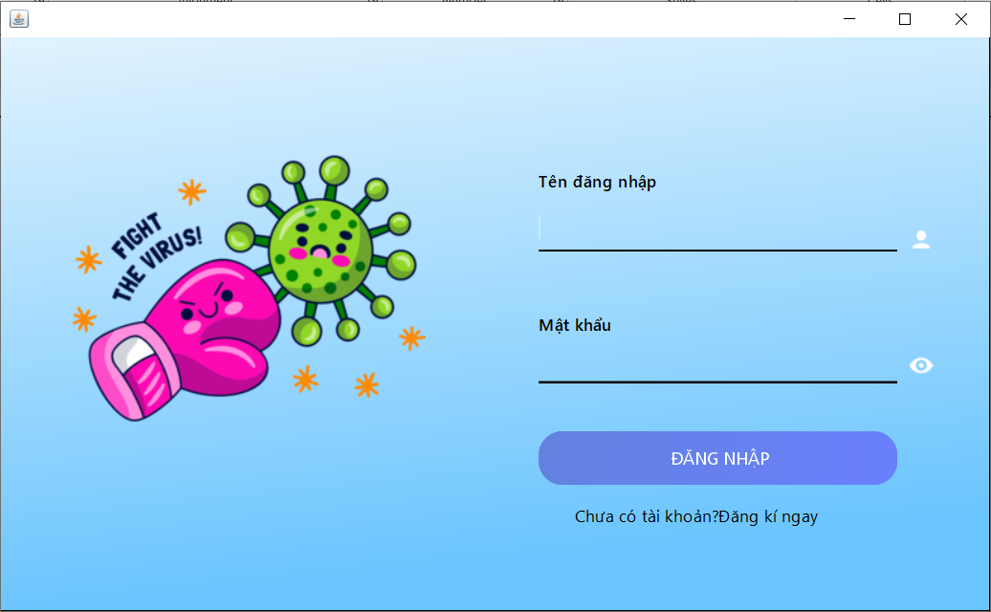 |  |  |  |  |  |  |  | (Màn hình phụ 1) | (Màn hình phụ 2) | (Màn hình phụ 3)

 | Tester nhập |  |  |  |  | Dev nhập
STT | Case Study | Status | Desciprtion | Bug Date | Tester | Fix Date | Dev
1 | Không được để trống 2 miền giá trị | OK | Người dùng không được để trống 2 miền giá trị khi đăng nhập
2 | Mật khẩu điền vào phải được ẩn đi | OK | Khi người dùng nhập vào mật khẩu thì mật khẩu không hiện chữ mà hiện dấu chấm tròn
3 | Nút hiện mật khẩu hiển thị đúng mật khẩu nhập vào | OK | Khi người dùng nhấn nút hiện mật khẩu thì sẽ hiện những gì nhập vào
4 | Phân biệt chữ hoa và chữ thường khi đăng nhập | OK | Khi đăng nhập thì phân biệt chữ thường và chữ hoa
5 | Tài khoản đăng nhập phải có trong hệ thống | OK | Tài khoản chỉ được phép đăng nhập thành công khi tài khoản đã được đăng ký trên hệ thống
6 | Mật khẩu điền vào sai không được phép đăng nhập | OK | Tài khoản đăng ký không được phép đăng nhập khi sai mật khẩu nhập vào
7 |  | OK
8 |  | OK
9 |  | OK
10 |  | Warning

Đổi mật khẩu
Usecase | Đổi mật khẩu

Ngày | 16/6/2022

Người Test | Lương Nguyễn Thành Nhân

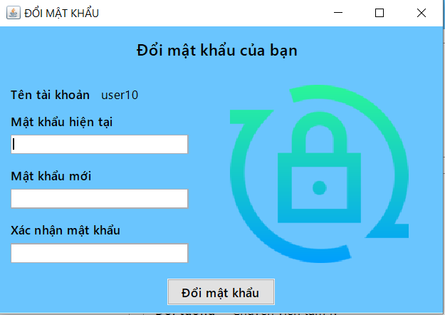 |  |  |  |  |  |  |  | (Màn hình phụ 1) | (Màn hình phụ 2) | (Màn hình phụ 3)

 | Tester nhập |  |  |  |  | Dev nhập
STT | Case Study | Status | Desciprtion | Bug Date | Tester | Fix Date | Dev
1 | Không được để trống miền giá trị nào | OK | Người dùng không được để trống bất cứ miền giá trị nào khi đổi mật khẩu
2 | Mật khẩu điền vào phải được ẩn đi | OK | Khi người dùng nhập vào mật khẩu thì mật khẩu không hiện chữ mà hiện dấu chấm tròn
3 | Không được nhập quá số lượng ký tự cho phép | OK | Người dùng không được nhập quá số lượng ký tự cho phép | Chưa thực hiện việc bắt lỗi quá ký tự cho phép 16/2/2022 | Lương Nguyễn Thành Nhân | 16/2/2022 | Lương Nguyễn Thành Nhân
4 | Mật khẩu nhập lại phải giống với mật khẩu đăng ký | OK | Khi đăng ký mật khẩu thì mật khẩu nhập lại vào phải giống phải giống với mật khẩu đăng ký trước khi tạo tài khoản
5 | Mật khẩu mới không giống mật khẩu cũ | OK | Mật khẩu cần đổi không giống với mật khẩu hiện tại
6 |  | OK
7 |  | OK
8 |  | OK
9 |  | OK
10 |  | Warning

Person quản lý yêu cầu tiếp tế
Usecase | Người cần giúp đỡ thêm, xóa, sửa yêu cầu tiếp tế

Ngày | 16/6/2022

Người Test | Lương Nguyễn Thành Nhân

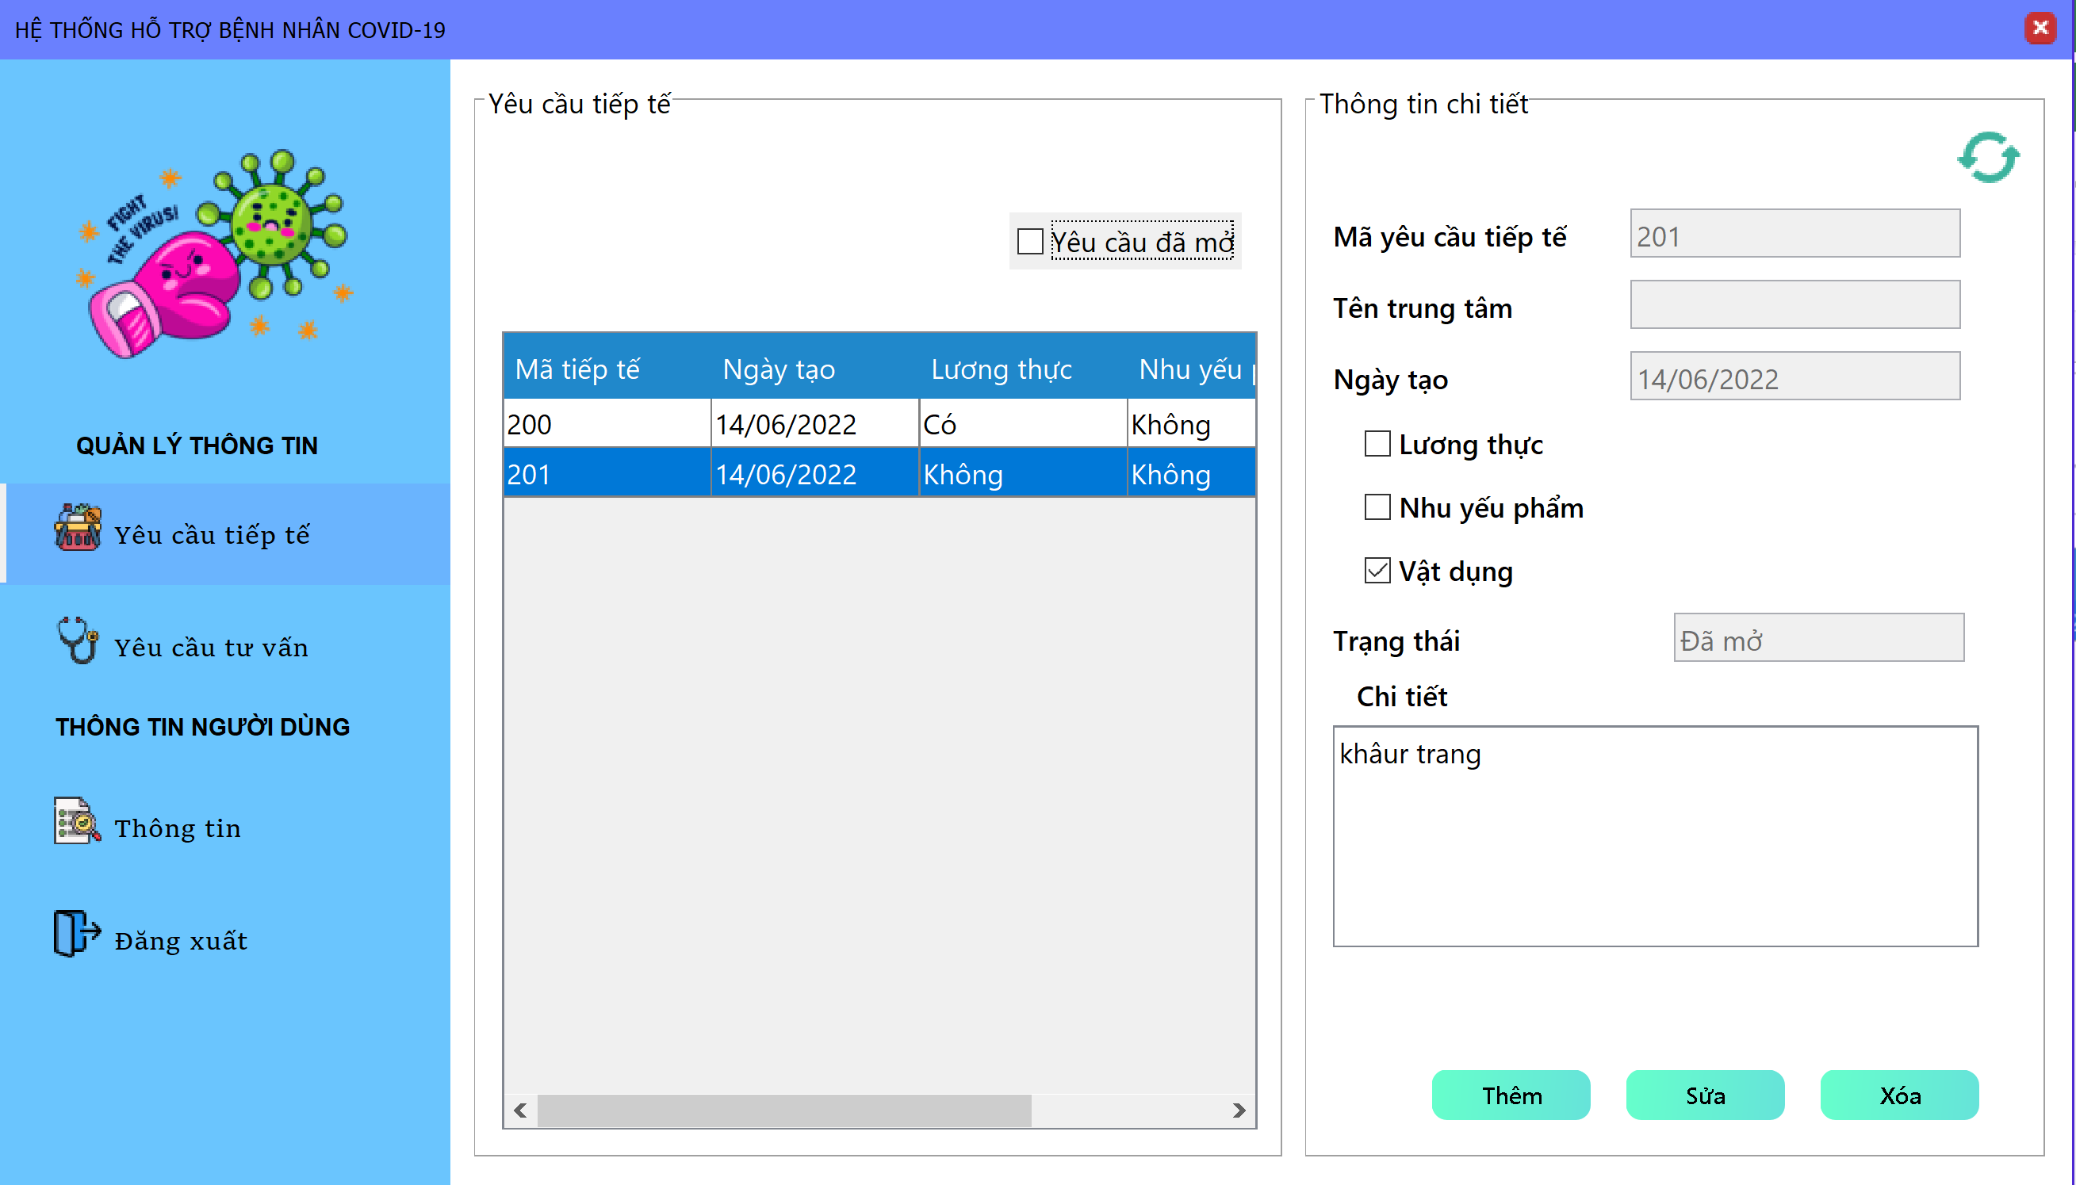 |  |  |  |  |  |  | 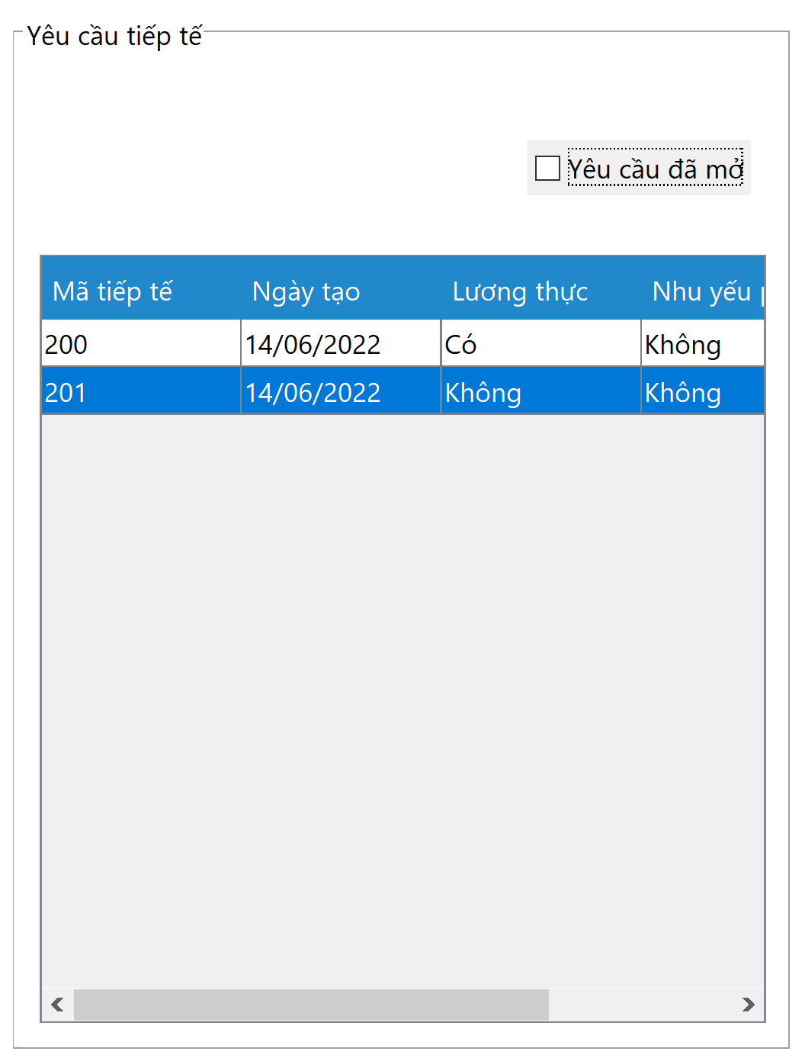 (Màn hình phụ 1) | 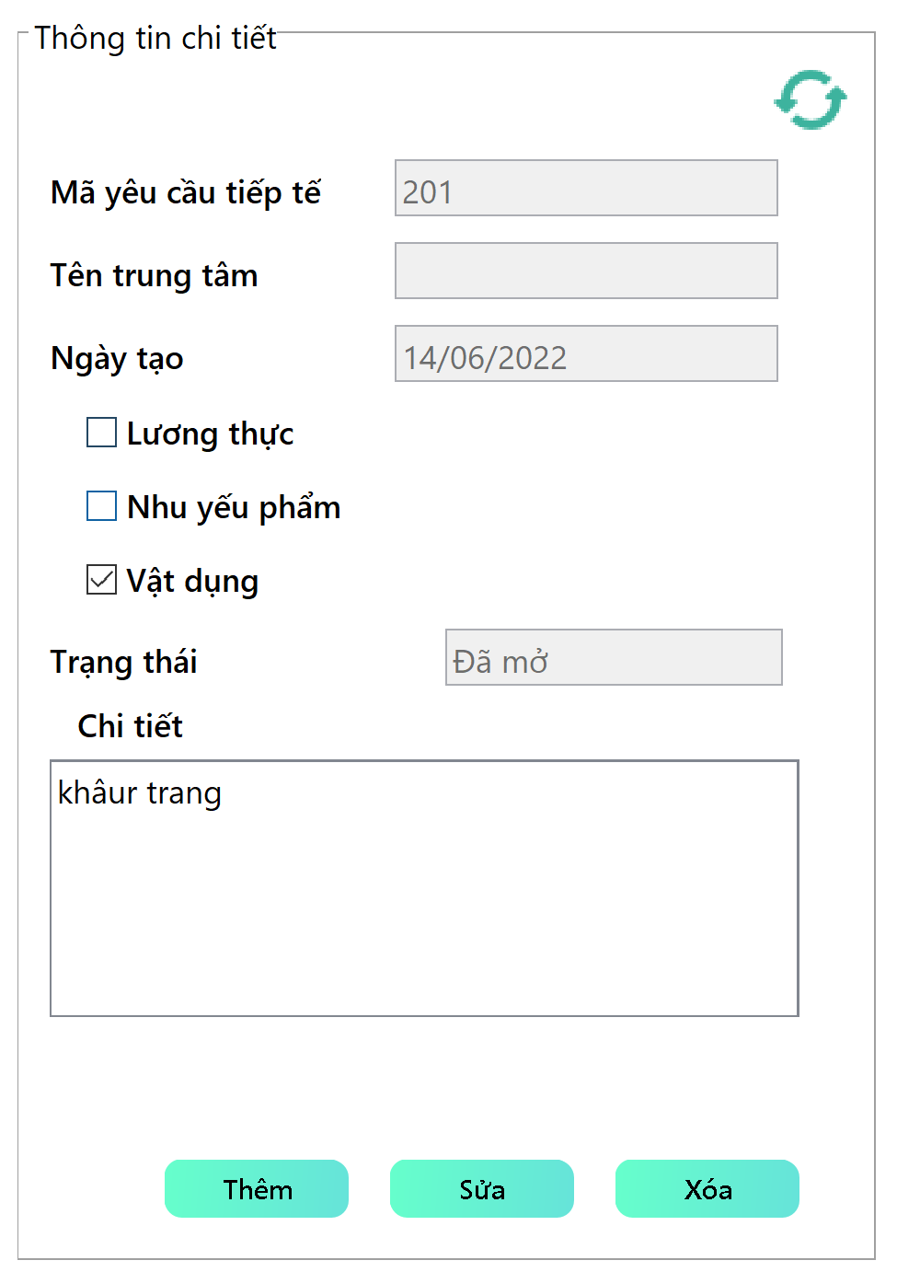 (Màn hình phụ 2) | (Màn hình phụ 3)

 | Tester nhập |  |  |  |  | Dev nhập
STT | Case Study | Status | Desciprtion | Bug Date | Tester | Fix Date | Dev
1 | Người cần giúp đỡ thêm yêu cầu tiếp tế | OK | Người dùng không được để trống phần mô tả chi tiết khi tạo yêu cầu tiêp tế
2 | Người cần giúp đỡ thêm yêu cầu tiếp tế | OK | Người dùng phải chọn tối thiểu là 1 cái tích vào phần lương thực, nhu yếu phẩm, vật trang y tế và tối đa là 3
3 | Người cần giúp đỡ thêm yêu cầu tiếp tế | OK | Người dùng không được nhập quá số lượng ký tự cho phép ở phần mô tả chi tiết yêu cầu
4 | Người cần giúp đỡ thêm yêu cầu tiếp tế | OK | Ngăn không cho người cần giúp đỡ tạo yêu cầu tiếp tế nếu như vẫn còn yêu cầu tiếp cùng loại yêu cầu chưa hoàn thành. VD: Nếu như người dùng đã gửi yêu cầu về gạo và yêu cầu này chưa hoàn thành thì những yêu cầu tiếp theo của người này không được yêu cầu gạo cho tới khi yêu cầu đó hoàn thành
5 | Người cần giúp đỡ thêm yêu cầu tiếp tế | OK | Người dùng không thể nhập vào mã yêu cầu tiếp tế, tên trung tâm, ngày tạo, trạng thái
6 | Người cần giúp đỡ sửa yêu cầu tiếp tế | OK | phần mô tả chi tiết khi tạo sửa cầu tiêp tế người dùng không được để trống
7 | Người cần giúp đỡ sửa yêu cầu tiếp tế | OK | Người dùng phải chọn tối thiểu là 1 cái tích vào phần lương thực, nhu yếu phẩm, vật trang y tế và tối đa là 3
8 | Người cần giúp đỡ sửa yêu cầu tiếp tế | OK | Người dùng không được nhập quá số lượng ký tự cho phép ở phần mô tả chi tiết yêu cầu
9 | Người cần giúp đỡ sửa yêu cầu tiếp tế | OK | Ngăn không cho người cần giúp đỡ sửa yêu cầu tiếp tế nếu như vẫn còn yêu cầu tiếp cùng loại yêu cầu chưa hoàn thành. VD: Nếu như người dùng đã gửi yêu cầu về gạo và yêu cầu này chưa hoàn thành thì những yêu cầu tiếp theo của người này không được yêu cầu gạo cho tới khi yêu cầu đó hoàn thành
10 | Người cần giúp đỡ sửa yêu cầu tiếp tế | OK | Nếu như yêu cầu đó không còn ở trạng thái đã mở thì người dùng không được phép chỉnh sửa yêu cầu
11 | Người cần giúp đỡ sửa yêu cầu tiếp tế | OK | Người dùng không thể sửa mã yêu cầu tiếp tế, tên trung tâm, ngày tạo, trạng thái
12 | Người cần giúp đỡ xóa yêu cầu tiếp tế | OK | Nếu như yêu cầu đó không còn ở trạng thái đã mở thì người dùng không được phép xóa yêu cầu
13 | Người cần giúp đỡ xóa yêu cầu tiếp tế | OK | Nếu chọn 2 yêu cầu cùng lúc và nếu 1 trong các yêu cầu ở không còn ở trạng thái đã mở thì không xóa được | Lỗi: Có thể thực hiện được việc chọn 2 yêu cùng lúc và thao tác trên đó 16/06/2022 | Lương Nguyễn Thành Nhân | 2022-06-17 | Trần Nhật Sinh
14 | Tìm kiếm yêu cầu tiếp tế | OK | Tìm kiếm yêu cầu tiếp tế của người cần giúp đỡ đã tạo thông qua mã yêu cầu

Person quản lý yêu cầu tư vấn
Usecase | Người dùng tạo yêu cầu tư vấn

Ngày | 16/6/2022

Người Test | Lương Nguyễn Thành Nhân

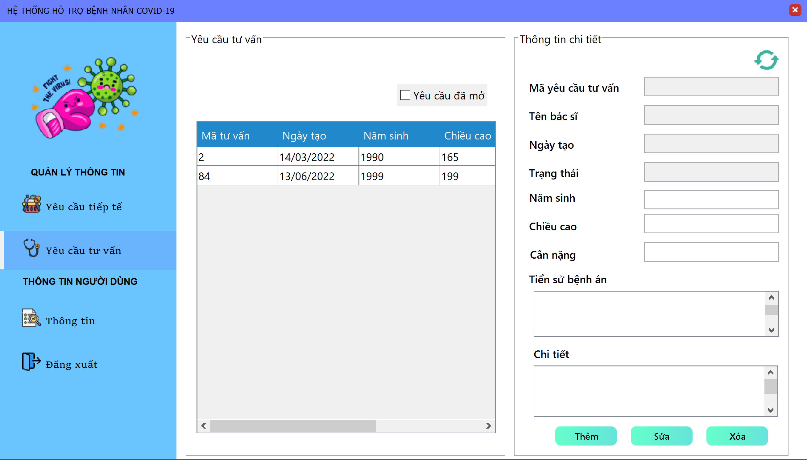
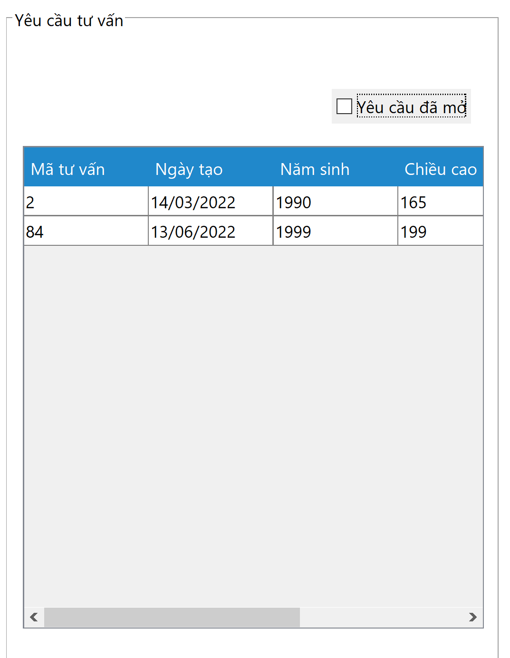
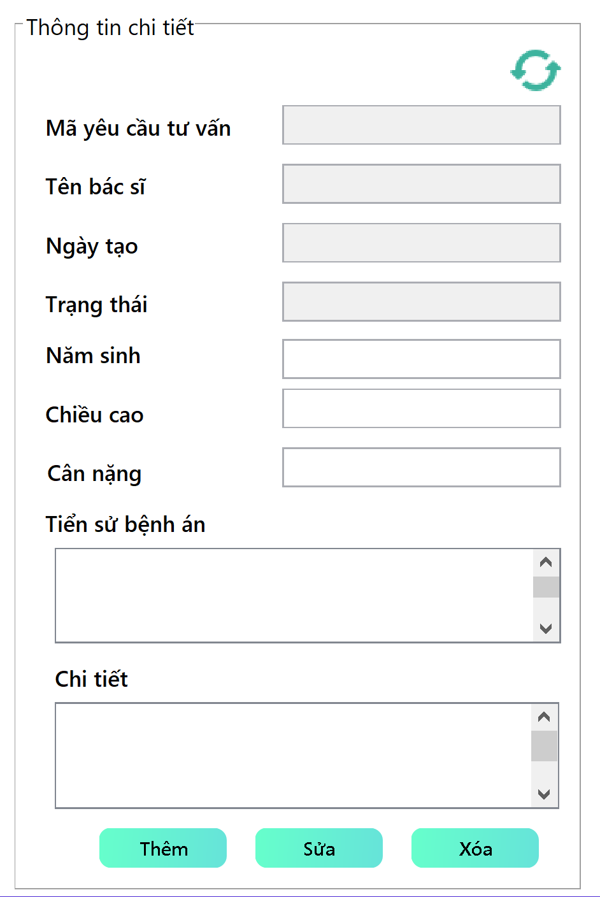
 |  |  |  |  |  |  | (Màn hình phụ 1) | (Màn hình phụ 2) | (Màn hình phụ 3)

 | Tester nhập |  |  |  |  | Dev nhập
STT | Case Study | Status | Desciprtion | Bug Date | Tester | Fix Date | Dev
1 | Người cần giúp đỡ thêm yêu cầu tư vấn | OK | Người dùng không được để trống miền giá trị như năm sinh, chiều cao, cân nặng, chi tiết khi tạo yêu cầu tư vấn
2 | Người cần giúp đỡ thêm yêu cầu tư vấn | OK | Người dùng không được tạo yêu cầu tư vấn nếu như yêu cầu tư vấn trước còn tồn tại và chưa hoàn thành
3 | Người cần giúp đỡ thêm yêu cầu tư vấn | OK | Năm sinh, chiều cao, cân nặng người dùng nhập vào phải là số nguyên dương
4 | Người cần giúp đỡ thêm yêu cầu tư vấn | OK | Năm sinh, chiều cao, cân nặng không được nhập quá số lượng ký tự cho phép
5 | Người cần giúp đỡ thêm yêu cầu tư vấn | OK | Tiền sử bệnh án và chi tiết không được nhập quá số lượng ký tự cho phép
6 | Người cần giúp đỡ sửa yêu cầu tư vấn | OK | Người dùng không được để trống miền giá trị như năm sinh, chiều cao, cân nặng, chi tiết khi sửa yêu cầu tư vấn
7 | Người cần giúp đỡ sửa yêu cầu tư vấn | OK | Người dùng không được sửa yêu cầu tư vấn nếu như yêu cầu tư vấn không còn ở trạng thái đã mở
8 | Người cần giúp đỡ sửa yêu cầu tư vấn | OK | Năm sinh, chiều cao, cân nặng người dùng nhập vào phải là số nguyên dương
9 | Người cần giúp đỡ sửa yêu cầu tư vấn | OK | Năm sinh, chiều cao, cân nặng không được nhập quá số lượng ký tự cho phép
10 | Người cần giúp đỡ sửa yêu cầu tư vấn | OK | Tiền sử bệnh án và chi tiết không được nhập quá số lượng ký tự cho phép
11 | Người cần giúp đỡ xóa yêu cầu tư vấn | OK | Nếu như yêu cầu đó không còn ở trạng thái đã mở thì người dùng không được phép xóa yêu cầu
12 | Người cần giúp đỡ xóa yêu cầu tư vấn | OK | Nếu chọn 2 yêu cầu cùng lúc và nếu 1 trong các yêu cầu ở không còn ở trạng thái đã mở thì không xóa được | Lỗi: Có thể thực hiện được việc chọn 2 yêu cùng lúc và thao tác trên đó 16/06/2022 | Lương Nguyễn Thành Nhân | 2022-06-17 | Trần Nhật Sinh
13 | Tìm kiếm yêu cầu tư vấn | OK | Tìm kiếm yêu cầu tư vấn của người cần giúp đỡ đã tạo thông qua mã yêu cầu
15 |  | OK
16 |  | OK

Doctor tìm kiếm yêu cầu tư vấn
Usecase | Bác sĩ tìm kiếm yêu cầu tư vấn

Ngày | 16/6/2022

Người Test | Lương Nguyễn Thành Nhân

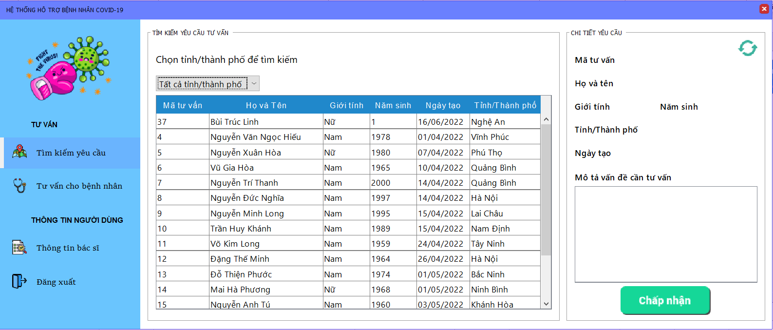 |  |  |  |  |  |  |  | 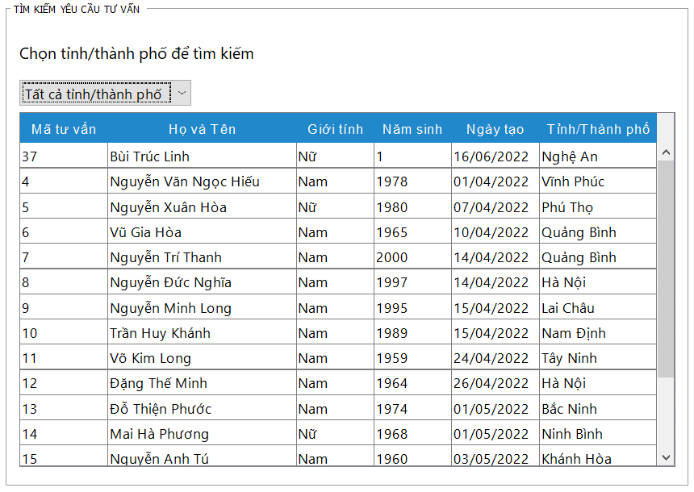 (Màn hình phụ 2) | 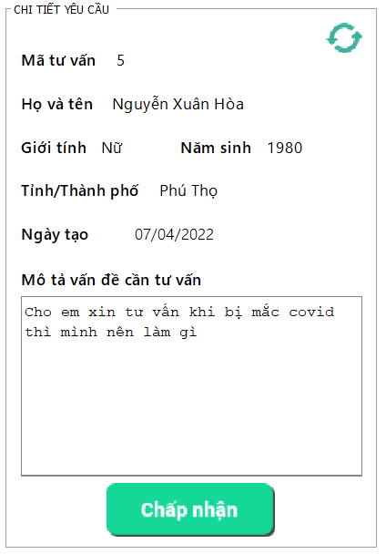 (Màn hình phụ 3)

 | Tester nhập |  |  |  |  | Dev nhập
STT | Case Study | Status | Desciprtion | Bug Date | Tester | Fix Date | Dev
1 | Bác si chấp nhận yêu cầu tư vấn | OK | Bác sĩ không sửa được phần mô tả vấn đề cần tư vấn của bệnh nhân, cũng như các thông tin liên quan của yêu cầu tư vấn chỉ có thể xem được
2 | Bác si chấp nhận yêu cầu tư vấn | OK | Bác sĩ không thể chọn cùng lúc 2 yêu cầu cũng như chấp nhận 2 yêu cầu cùng lúc
3 | Bác si chấp nhận yêu cầu tư vấn | OK | Bác sĩ chỉ có thể chấp nhận các yêu cầu đã mở
4 | Bác si chấp nhận yêu cầu tư vấn | OK | Bác sĩ sẽ không chấp nhận được các yêu cầu đã bị xóa
5 | Bác sĩ tìm kiếm yêu cầu tư vấn đã mở | OK | Bác sĩ có thể tìm kiếm tất cả các đơn tư vấn trên tất cả tỉnh thành phố
6 |  | Warning
7 |  | Warning
8 |  | Warning
9 |  | Warning
10 |  | Warning

Doctor hoàn thành tư vấn
Usecase | Bác sĩ tìm kiếm yêu cầu tư vấn

Ngày | 16/6/2022

Người Test | Lương Nguyễn Thành Nhân

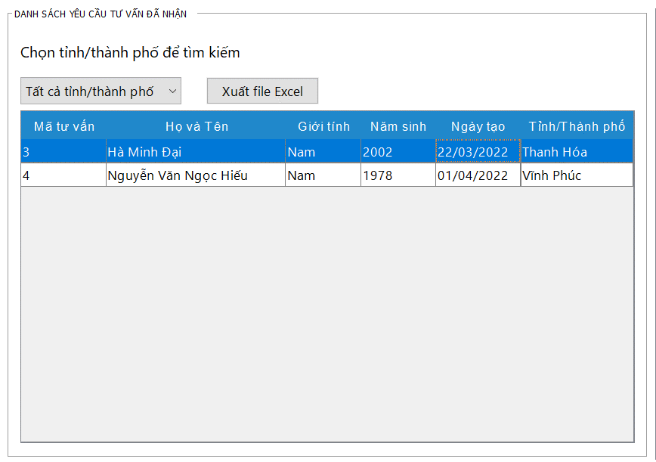
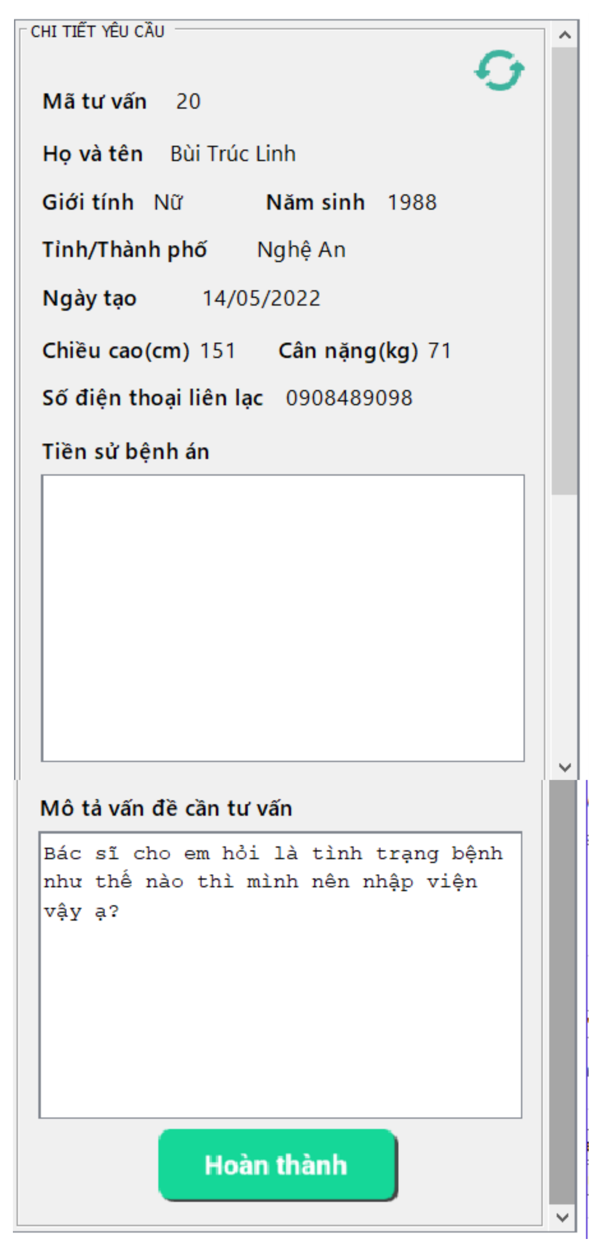
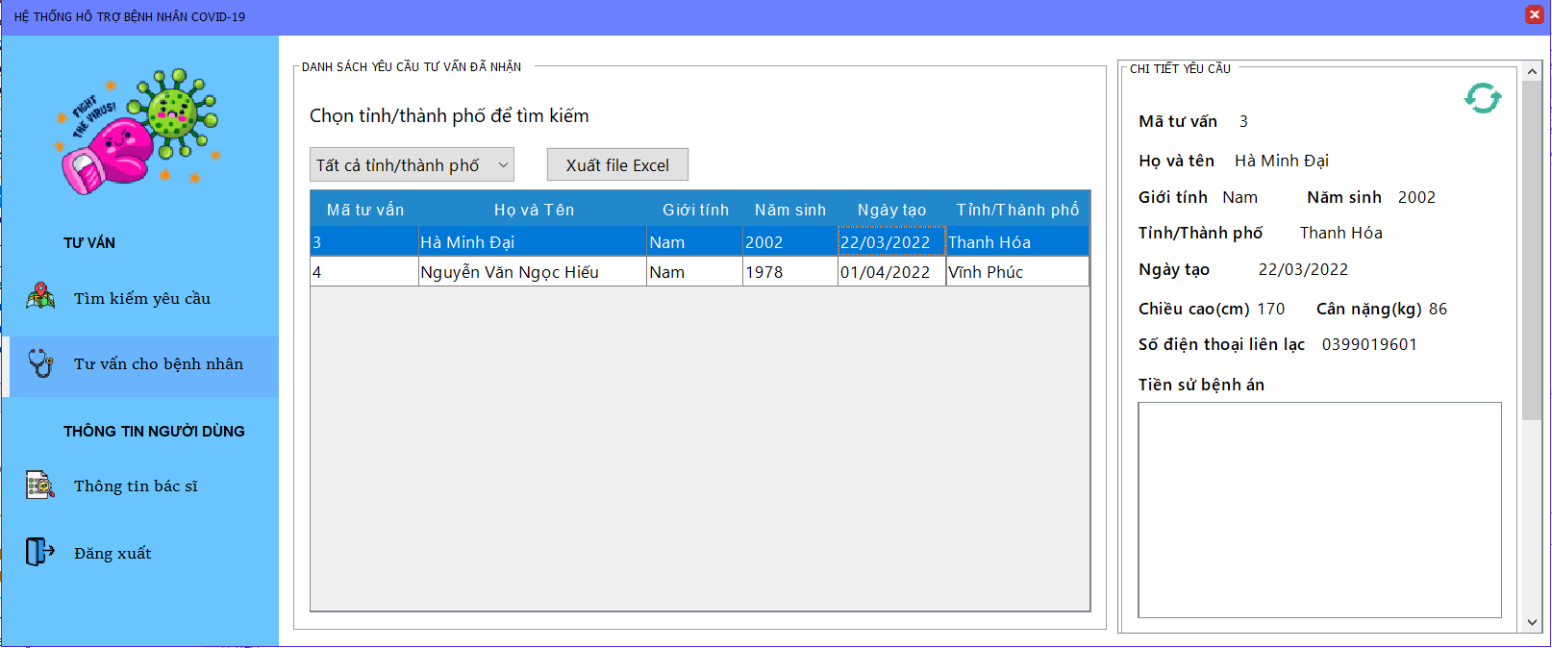 |  |  |  |  |  |  |  | (Màn hình phụ 2)

 | Tester nhập |  |  |  |  | Dev nhập
STT | Case Study | Status | Desciprtion | Bug Date | Tester | Fix Date | Dev
1 | Bác sĩ hoàn thành yêu cầu tư vấn | OK | Bác sĩ không sửa được phần mô tả vấn đề cần tư vấn của bệnh nhân, chỉ có thể xem được
2 | Bác sĩ hoàn thành yêu cầu tư vấn | OK | Bác sĩ không thể chọn cùng lúc 2 yêu cầu cũng như chấp nhận 2 yêu cầu cùng lúc
3 | Bác sĩ hoàn thành yêu cầu tư vấn | OK | Bác sĩ chỉ có thể hoàn thành các yêu cầu do bác sĩ đã nhận
4 | Bác sĩ hoàn thành yêu cầu tư vấn | OK | Bác sĩ sẽ không hoàn thành được các yêu cầu đã bị xóa
5 | Bác sĩ tìm kiếm yêu cầu tư vấn do bác sĩ đã nhận | OK | Bác sĩ có thể tìm kiếm tất cả các đơn tư vấn trên tất cả tỉnh thành phố do bác sĩ đã nhận
6 |  | Warning
7 |  | Warning
8 |  | Warning
9 |  | Warning
10 |  | Warning

Charity tìm kiếm đơn tiếp tế
Usecase | Trung tâm thiện nguyện tìm kiếm yêu cầu tiếp tế

Ngày | 16/6/2022

Người Test | Lương Nguyễn Thành Nhân

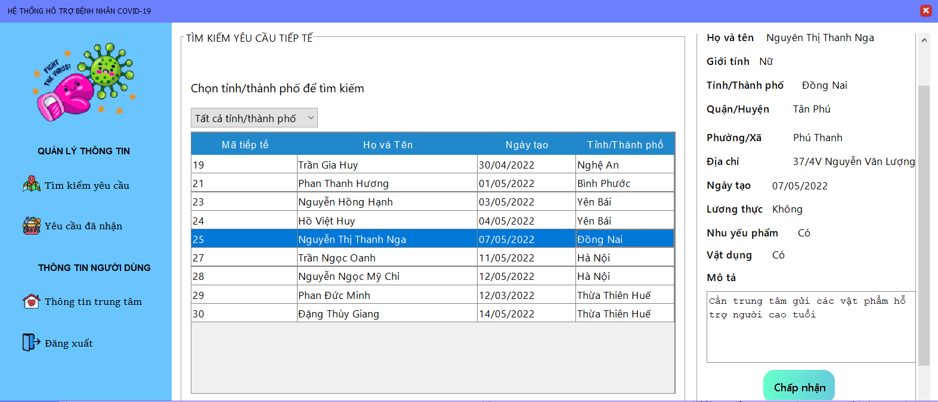 |  |  |  |  |  |  |  | 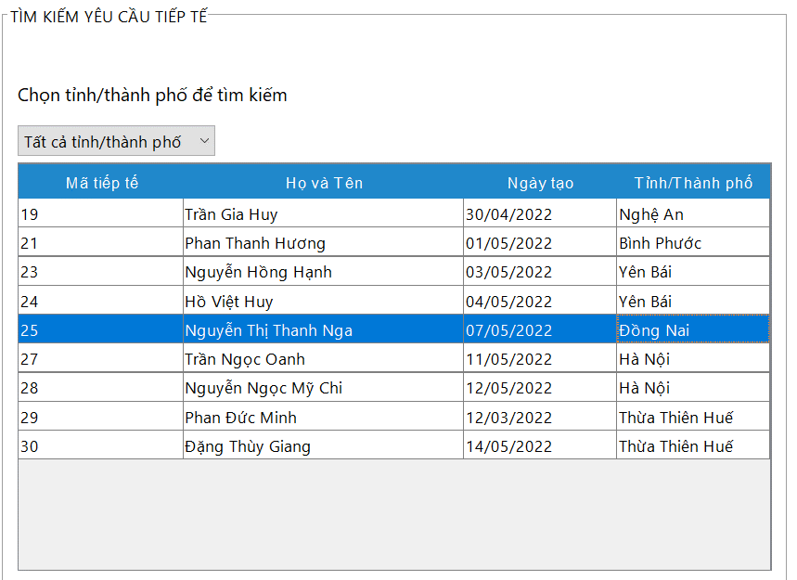 (Màn hình phụ 2) | 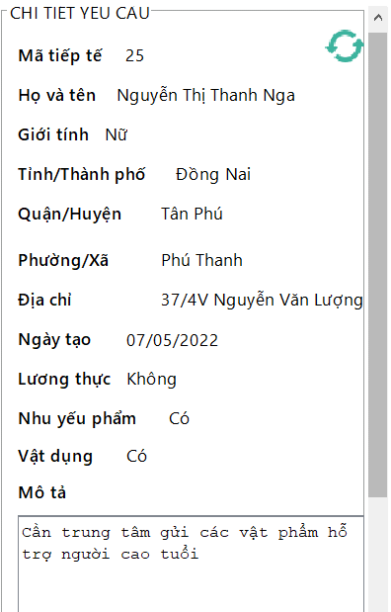

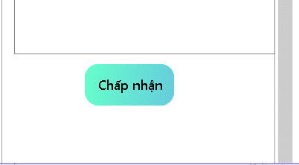

 | Tester nhập |  |  |  |  | Dev nhập
STT | Case Study | Status | Desciprtion | Bug Date | Tester | Fix Date | Dev
1 | Trung tâm chấp nhận yêu cầu tiếp tế | OK | Trung tâm không sửa được phần mô tả, cũng như các thông tin liên quan của yêu cầu tiếp tế | Còn có thể viết được phần mô tả 16/06/2022 | Lương Nguyễn Thành Nhân | 2022-06-17 | Trần Nhật Sinh
2 | Trung tâm chấp nhận yêu cầu tiếp tế | OK | Trung tâm không thể chọn cùng lúc 2 yêu cầu cũng như chấp nhận 2 yêu cầu cùng lúc
3 | Trung tâm chấp nhận yêu cầu tiếp tế | OK | Trung tâm chỉ có thể chấp nhận các yêu cầu đã xác thực
4 | Trung tâm tìm kiếm yêu cầu tiếp tế đã xác thực | OK | Trung tâm có thể tìm kiếm tất cả các đơn tiếp tế trên tất cả tỉnh thành phố | Khi tìm kiếm thì không thể thực hiện việc quay về tất cả tỉnh, thành phố 16/06/2022 | Lương Nguyễn Thành Nhân | 2022-06-17 | Trần Nhật Sinh
5 | Trung tâm tìm kiếm yêu cầu tiếp tế đã xác thực | OK | Trung tâm chỉ có thể tìm kiếm các đơn yêu cầu mà trung tâm có thể nhận, và trung tâm chỉ có thể nhận các yêu cầu mà trung tâm có thể đáp ứng được | Trung tâm vẫn tìm kiếm và nhận được các yêu cầu trung tâm không thể đáp ứng 16/06/2022 | Lương Nguyễn Thành Nhân | 2022-06-18 | Trần Nhật Sinh
6 |  | OK
7 |  | Warning
8 |  | Warning
9 |  | Warning
10 |  | Warning
11 |  | Warning

Charity hoàn thành,hủy tiếp tế
Usecase | Trung tâm thiện nguyện hoàn thành hay hủy yêu cầu tiếp tế

Ngày | 16/6/2022

Người Test | Lương Nguyễn Thành Nhân

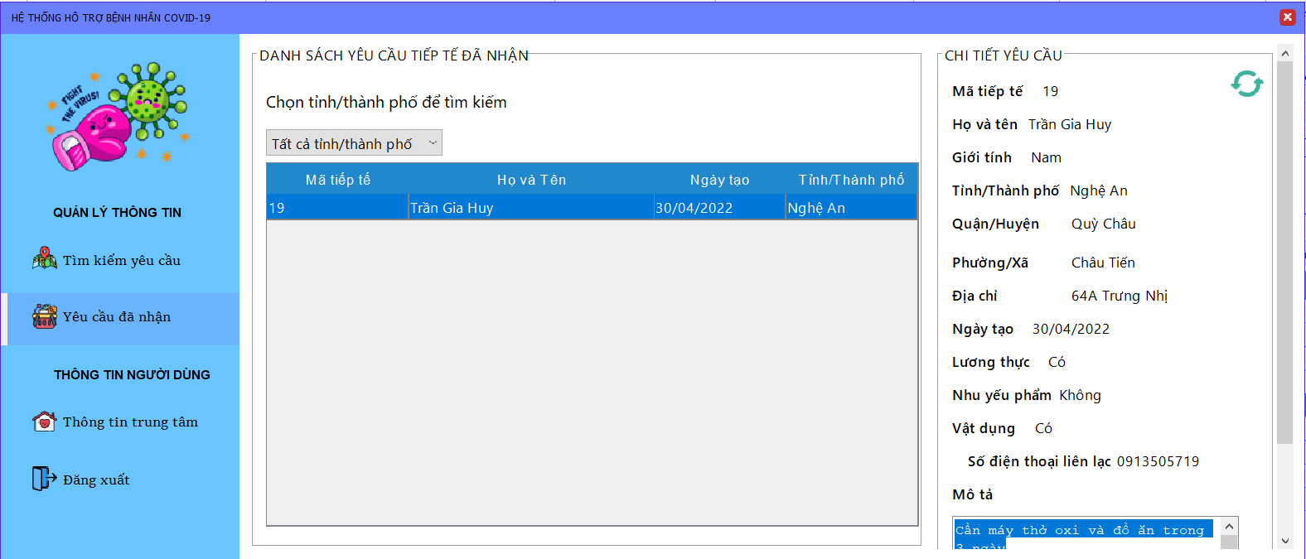 |  |  |  |  |  |  |  | 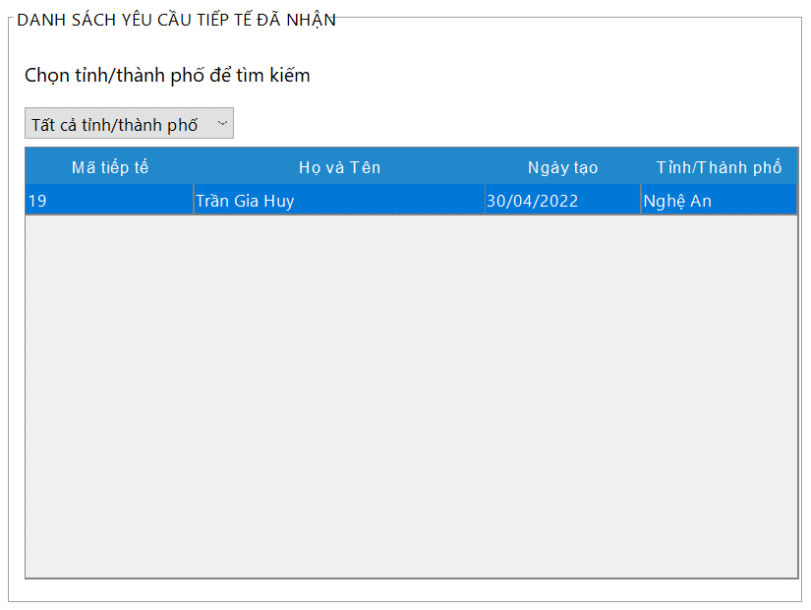 (Màn hình phụ 2) | 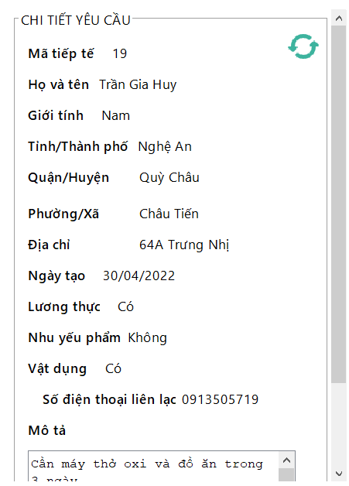

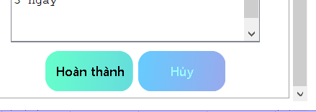

 | Tester nhập |  |  |  |  | Dev nhập
STT | Case Study | Status | Desciprtion | Bug Date | Tester | Fix Date | Dev
1 | Trung tâm hoàn thành hoặc yêu cầu tiếp tế | OK | Trung tâm không sửa được phần mô tả, cũng như các thông tin liên quan của yêu cầu tiếp tế
2 | Trung tâm hoàn thành hoặc yêu cầu tiếp tế | OK | Trung tâm không thể chọn cùng lúc 2 yêu cầu cũng như hoàn thành 2 yêu cầu cùng lúc
3 | Trung tâm hoàn thành hoặc yêu cầu tiếp tế | OK | Trung tâm chỉ có thể hoàn thành hay hủy các yêu cầu đã nhận
4 | Trung tâm tìm kiếm yêu cầu tiếp tế do trung tâm đã nhân | OK | Trung tâm có thể tìm kiếm tất cả các đơn tiếp tế trên tất cả tỉnh thành phố
5 | Trung tâm tìm kiếm yêu cầu tiếp tế do trung tâm đã nhân | OK | Phần hiển thị chi tiết đơn yêu cầu tiếp tế phải hiển thị địa chỉ của người cần giúp đỡ để trung tâm có thể thực hiện việc tiếp tế
6 |  | Warning
7 |  | Warning
8 |  | Warning
9 |  | Warning
10 |  | Warning

Employee quản lý person,hotline
Usecase | Nhân viên quản lý thông tin người cần giúp đỡ

Ngày | 16/6/2022

Người Test | Lương Nguyễn Thành Nhân
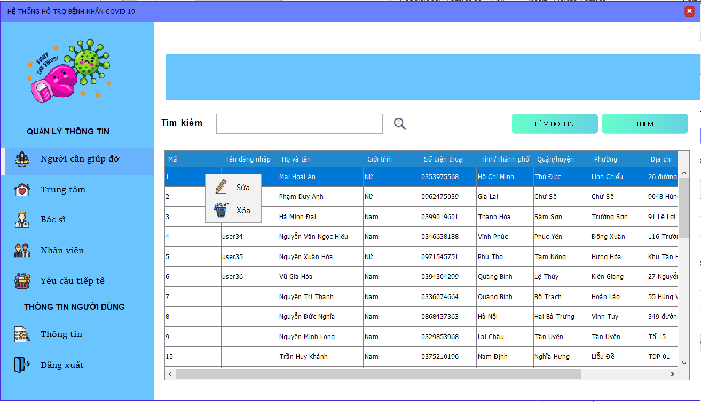
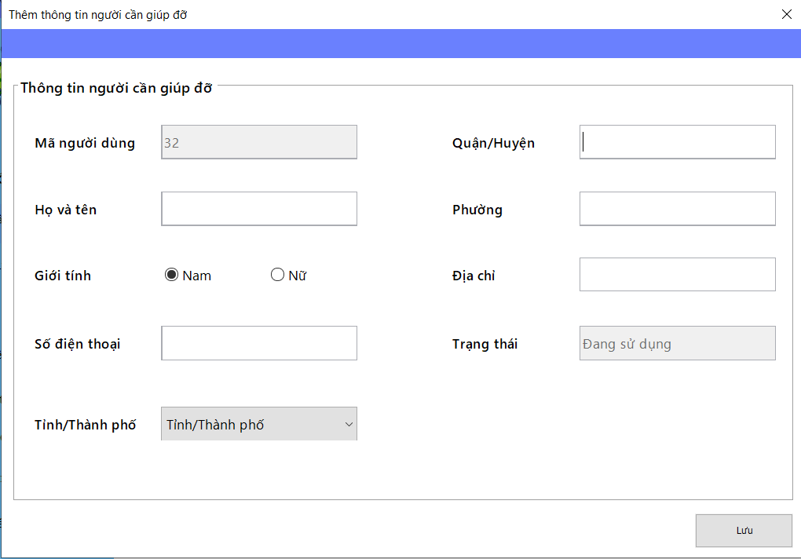
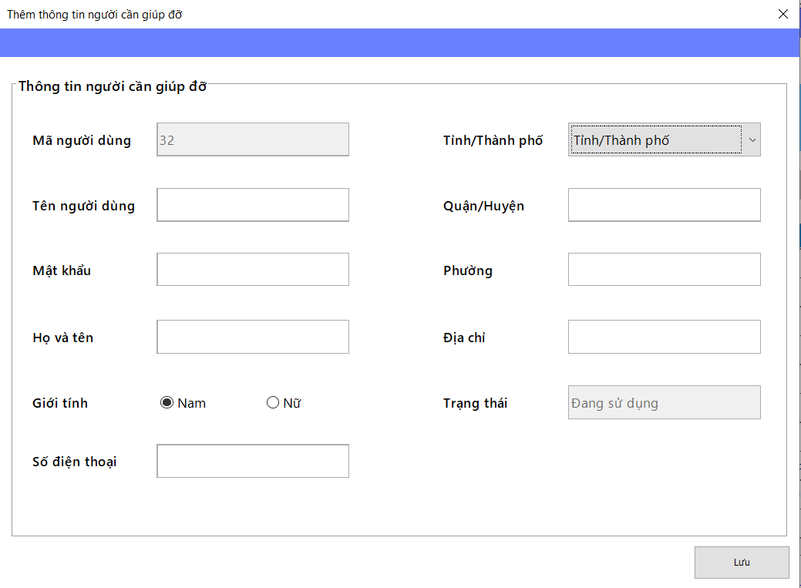
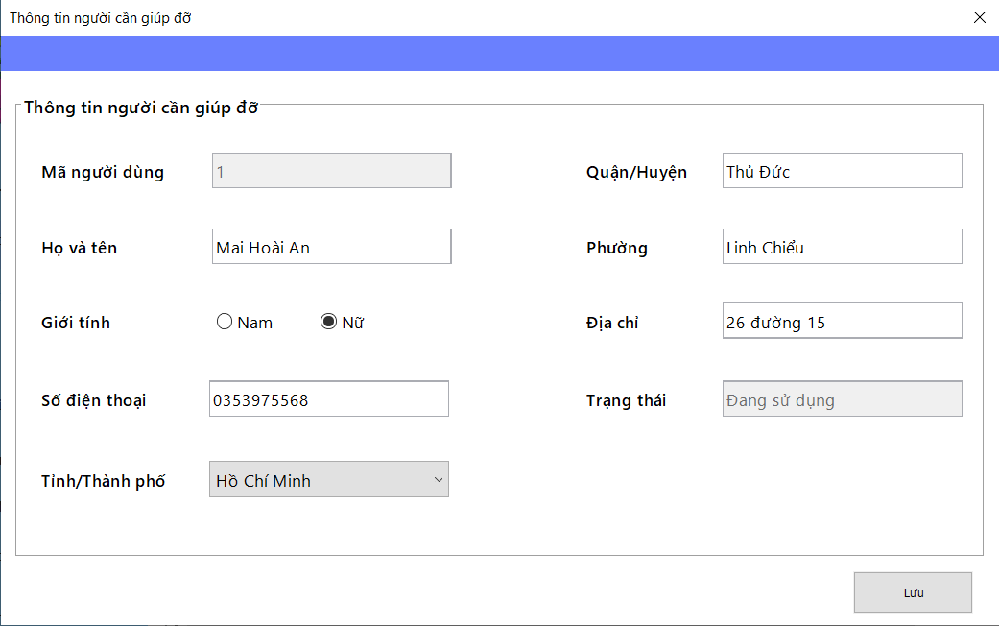
 |  |  |  |  |  |  | (Màn hình phụ 2)

 | Màn hình quản lý người cần giúp đỡ |  |  |  |  |  |  | Màn hình thêm người dùng hotline | Màn hình thêm người cần giúp đỡ và tạo tài khoản | Màn hình sửa thông tin người cần giúp đỡ

 | Tester nhập |  |  |  |  | Dev nhập
STT | Case Study | Status | Desciprtion | Bug Date | Tester | Fix Date | Dev
1 | Nhân viên tìm kiếm thông tin người cần giúp đỡ | OK | Nhân viên nhập vào mã và hiển thị thông tin người dùng tương ứng
2 | Nhân viên thêm thông tin người cần giúp đỡ dạng hotline | OK | Nhân viên phải nhập đủ thông tin vào các trường dữ liệu và không được thiếu | Lỗi được phép thêm người dùng hotline mặc dù chưa chọn tỉnh thành phố 16/06/2022 | Lương Nguyễn Thành Nhân | Chỉ được thêm người dùng hotline khi nhập đầy đủ thông tin, bao gồm cả tỉnh/thành phố 19/06/2022 | Nguyễn Hoàng Trung
3 | Nhân viên thêm thông tin người cần giúp đỡ dạng hotline | OK | Số điện thoại đăng ký phải là số điện thoại có đủ 10 chữ số
4 | Nhân viên thêm thông tin người cần giúp đỡ dạng hotline | OK | Số điện thoại đăng ký phải là số điện thoại chưa được đăng ký trên hệ thống dù là thêm hay sửa
5 | Nhân viên thêm thông tin người cần giúp đỡ dạng hotline | OK | Số điện thoại không được chứa ký tự khác ngoài ký tự số
6 | Nhân viên thêm thông tin người cần giúp đỡ dạng hotline | OK | Không được nhập quá số lượng ký tự cho phép trên phần nhập thông tin
7 | Nhân viên thêm thông tin người cần giúp đỡ dạng hotline | OK | Hiển thị thông tin bình thường | Lỗi: tràn ký tự khiến cho màn hình bị tràn theo 20/6/2022 | Lương Nguyễn Thành Nhân | 24/6/2022 | Nguyễn Hoàng Trung
8 | Nhân viên thêm thông tin người cần giúp đỡ dạng tài khoản | OK | Tên tài khoản nhập vào phải là tài khoản chưa có trên hệ thống | Lỗi: Bắt lỗi sai, bắt thành trùng số điện thoại 16/06/2022 | Lương Nguyễn Thành Nhân | Bắt lại sự kiện vi phạm khóa ngoại cho cả tên người dùng và số điện thoại 19/06/2022 | Nguyễn Hoàng Trung
9 | Nhân viên thêm thông tin người cần giúp đỡ dạng tài khoản | OK | Mật khẩu nhập vào không được phép hiện lên màn hình | Lỗi: vẫn hiện mật khẩu nhập lên màn hình và không được giấu đi 16/06/2022 | Lương Nguyễn Thành Nhân | 24/6/2022 | Nguyễn Hoàng Trung
10 | Nhân viên thêm thông tin người cần giúp đỡ dạng tài khoản | OK | Không được nhập quá số lượng ký tự cho phép trên phần nhập thông tin
11 | Nhân viên thêm thông tin người cần giúp đỡ dạng tài khoản | OK | Số điện thoại đăng ký phải là số điện thoại có đủ 10 chữ số
12 | Nhân viên thêm thông tin người cần giúp đỡ dạng tài khoản | OK | Số điện thoại đăng ký phải là số điện thoại chưa được đăng ký trên hệ thống dù là thêm hay sửa
13 | Nhân viên thêm thông tin người cần giúp đỡ dạng tài khoản | OK | Số điện thoại không được chứa ký tự khác ngoài ký tự số
14 | Nhân viên sửa thông tin người cần giúp đỡ | OK | Nhân viên phải nhập đủ thông tin vào các trường dữ liệu và không được thiếu
15 | Nhân viên sửa thông tin người cần giúp đỡ | OK | Không được nhập quá số lượng ký tự cho phép trên phần nhập thông tin
16 | Nhân viên sửa thông tin người cần giúp đỡ | OK | Số điện thoại đăng ký phải là số điện thoại có đủ 10 chữ số
17 | Nhân viên sửa thông tin người cần giúp đỡ | OK | Số điện thoại đăng ký phải là số điện thoại chưa được đăng ký trên hệ thống dù là thêm hay sửa
18 | Nhân viên sửa thông tin người cần giúp đỡ | OK | Số điện thoại không được chứa ký tự khác ngoài ký tự số
19 | Nhân viên xóa thông tin người cần giúp đỡ | OK | Người dùng không thể bị xóa nếu như đang có yêu cầu tiếp tế đang chờ
20 | Nhân viên sửa thông tin người cần giúp đỡ | OK | Người dùng không thể bị xóa nếu như đang có yêu cầu tư vấn đang chờ

Employee quản lý charity
Usecase | Nhân viên quản lý thông tin trung tâm

Ngày | 16/6/2022

Người Test | Lương Nguyễn Thành Nhân

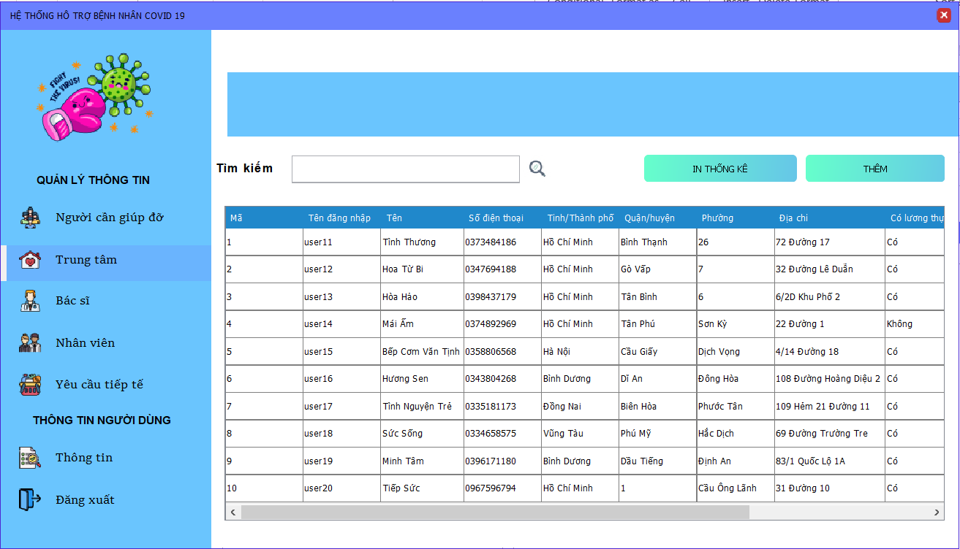
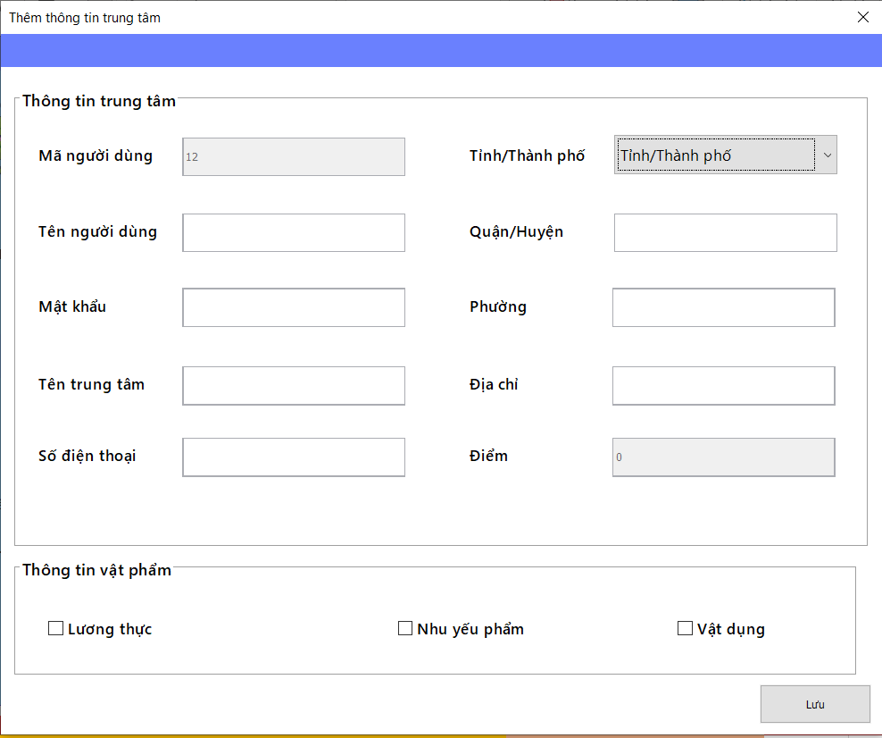
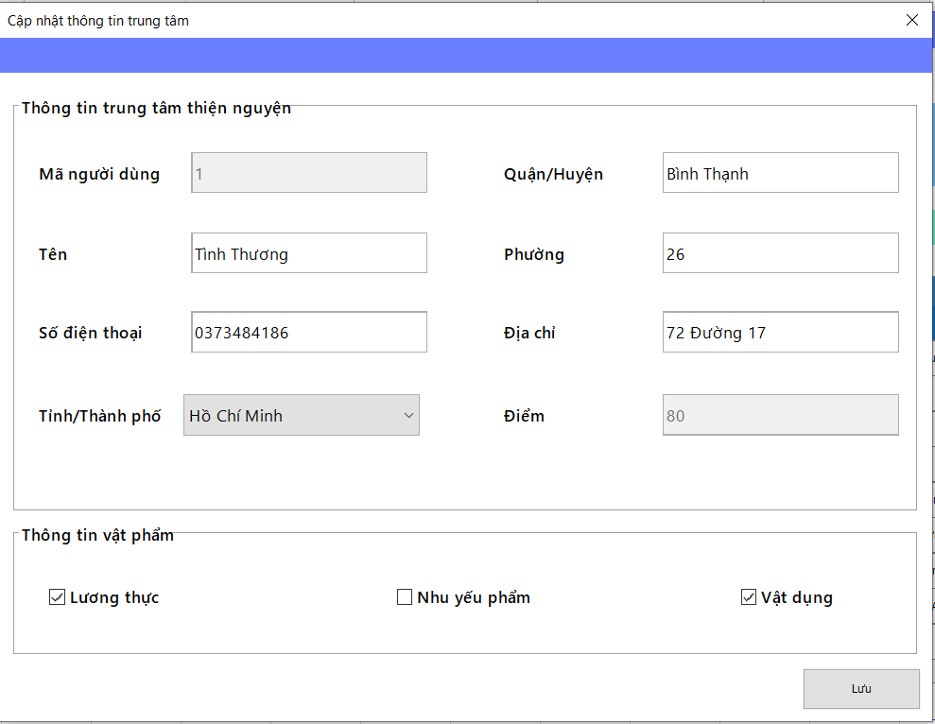
 |  |  |  |  |  |  | (Màn hình phụ 2)

 | Màn hình quản lý trung tâm |  |  |  |  |  |  | Màn hình thêm trung tâm và tài khoản cho trung tâm | Màn hình sửa thông tin trung tâm

 | Tester nhập |  |  |  |  | Dev nhập
STT | Case Study | Status | Desciprtion | Bug Date | Tester | Fix Date | Dev
1 | Nhân viên tìm kiếm trung tâm thông qua mã người dùng | OK | Nhân viên nhập vào mã và hiển thị thông tin trung tâm tương ứng
2 | Nhân viên thêm thông tin trung tâm | OK | Nhân viên phải nhập đủ thông tin vào các trường dữ liệu và không được thiếu
3 | Nhân viên thêm thông tin trung tâm | OK | Số điện thoại đăng ký phải là số điện thoại có đủ 10 chữ số
4 | Nhân viên thêm thông tin trung tâm | OK | Số điện thoại đăng ký phải là số điện thoại chưa được đăng ký trên hệ thống dù là thêm hay sửa
5 | Nhân viên thêm thông tin trung tâm | OK | Số điện thoại không được chứa ký tự khác ngoài ký tự số
6 | Nhân viên thêm thông tin trung tâm | OK | Tên tài khoản nhập vào phải là tài khoản chưa có trên hệ thống
7 | Nhân viên thêm thông tin trung tâm | OK | Mật khẩu nhập vào không được phép hiện lên màn hình | Lỗi: vẫn hiện mật khẩu nhập lên màn hình và không được giấu đi 16/06/2022 | Lương Nguyễn Thành Nhân | 24/6/2022 | Nguyễn Hoàng Trung
8 | Nhân viên thêm thông tin trung tâm | OK | Không được nhập quá số lượng ký tự cho phép trên phần nhập thông tin
9 | Nhân viên sửa thông tin trung tâm | OK | Nhân viên phải nhập đủ thông tin vào các trường dữ liệu và không được thiếu | Lỗi: màn hình sửa thông tin chưa thực hiện việc báo lỗi gi hết (Thông tin vật phẩm) 16/06/2022 | Lương Nguyễn Thành Nhân | Khắc phục hiển thông báo bắt lỗi sự kiện và thông báo cập nhật thành công 19/06/2022 | Nguyễn Hoàng Trung
10 | Nhân viên sửa thông tin trung tâm | OK | Số điện thoại đăng ký phải là số điện thoại chưa được đăng ký trên hệ thống dù là thêm hay sửa | Lỗi: màn hình sửa thông tin chưa thực hiện việc báo lỗi 16/06/2022 | Lương Nguyễn Thành Nhân | Bắt lại sự kiện vi phạm khóa ngoại số điện thoại 19/06/2022 | Nguyễn Hoàng Trung
11 | Nhân viên sửa thông tin trung tâm | OK | Số điện thoại đăng ký phải là số điện thoại có đủ 10 chữ số
12 | Nhân viên sửa thông tin trung tâm | OK | Không được nhập quá số lượng ký tự cho phép trên phần nhập thông tin
13 | Nhân viên sửa thông tin trung tâm | OK | Số điện thoại không được chứa ký tự khác ngoài ký tự số
14 | Nhân viên xóa thông tin trung tâm | OK | Nhân viên không thể xóa trung tâm đang có yêu cầu tiếp tế đang chờ | Lỗi: Nhân viên không thể xóa trung tâm đang có yêu cầu tiếp tế đang chờ 20/6/2022 | Lương Nguyễn Thành Nhân | 24/6/2022 | Nguyễn Hoàng Trung
15 |  | OK

Employee quản lý doctor
Usecase | Nhân viên quản lý thông tin bác sĩ

Ngày | 16/6/2022

Người Test | Lương Nguyễn Thành Nhân

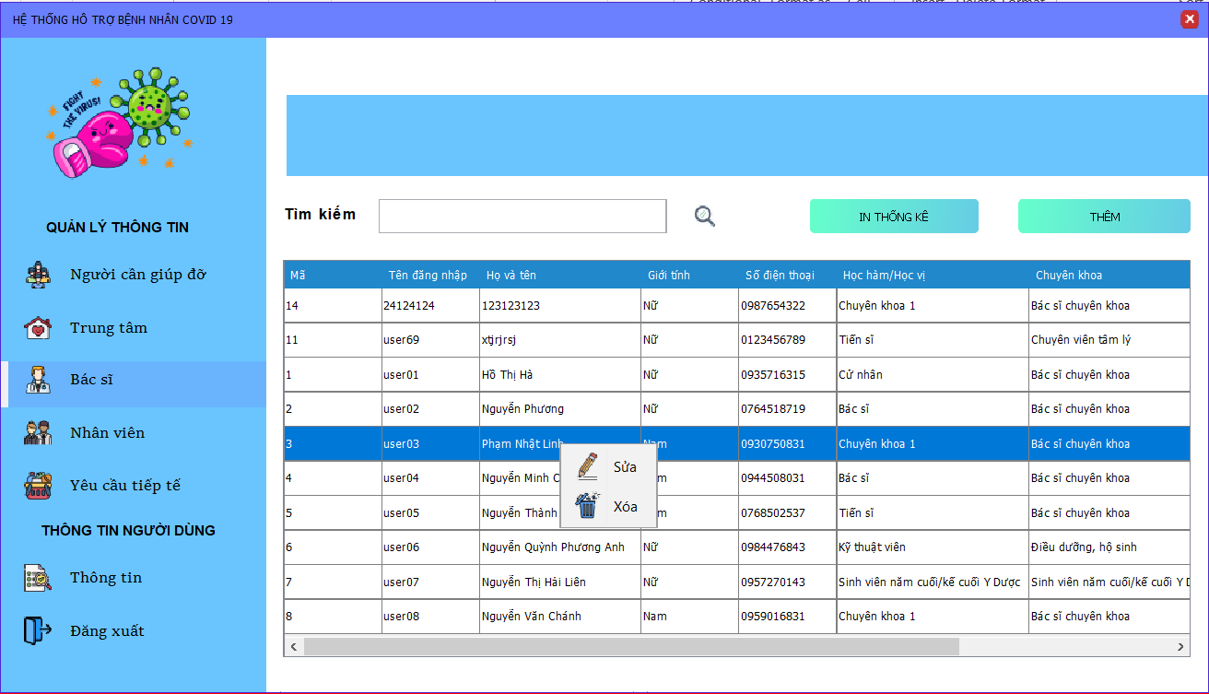
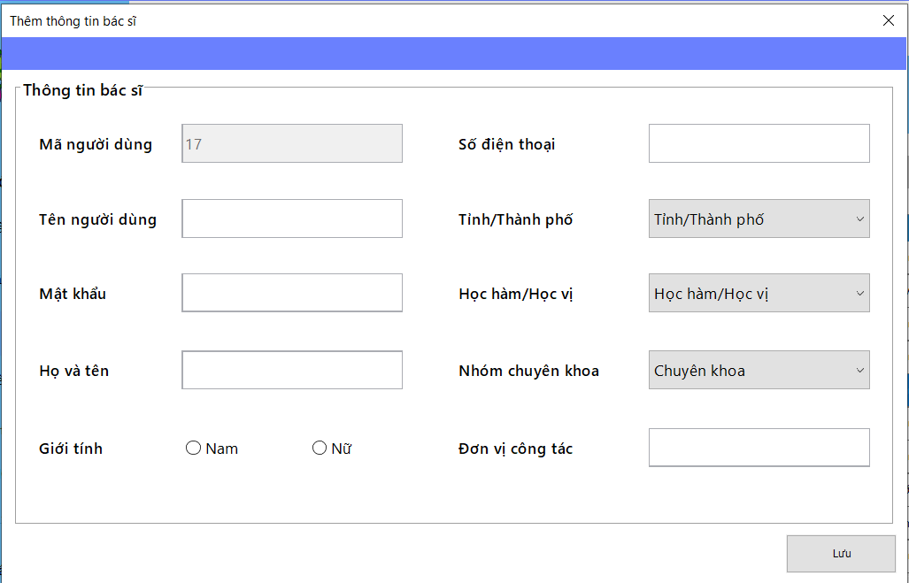
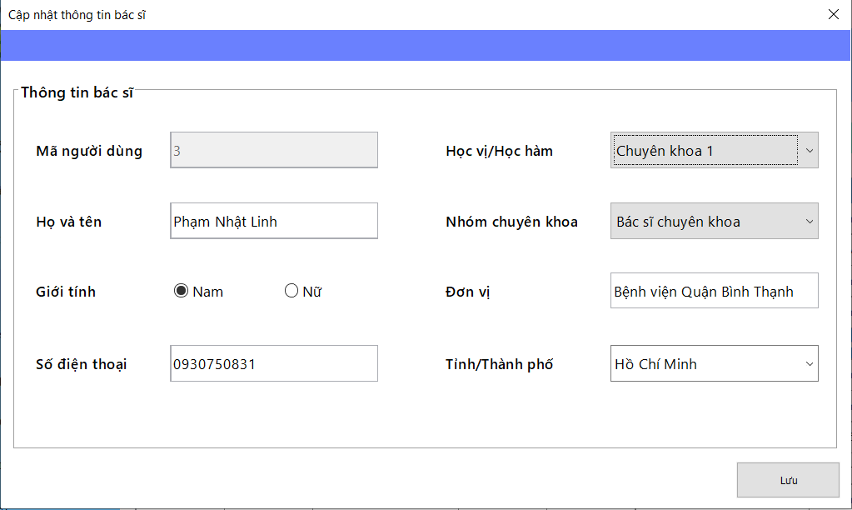
 |  |  |  |  |  |  | (Màn hình phụ 2)

 | Màn hình quản lý bác sĩ |  |  |  |  |  |  | Màn hình thêm bác sĩ và tài khoản bác sĩ | Màn hình thêm người cần giúp đỡ và tạo tài khoản

 | Tester nhập |  |  |  |  | Dev nhập
STT | Case Study | Status | Desciprtion | Bug Date | Tester | Fix Date | Dev
1 | Nhân viên tìm kiếm bác sĩ thông qua mã người dùng | OK | Nhân viên nhập vào mã và hiển thị thông tin bác sĩ tương ứng
2 | Thêm thông tin bác sĩ | OK | Nhân viên phải nhập đủ thông tin vào các trường dữ liệu và không được thiếu | Lỗi: được phép thêm bác sĩ mặc dù chưa chọn tỉnh thành phố hay giới tính 16/06/2022 | Lương Nguyễn Thành Nhân | Chỉ được phép thêm nhập đủ thông tin, bao gồm tỉnh thành phố và giới tính. Đối với giới tính, luôn mặt định là nam. | Nguyễn Hoàng Trung
3 | Thêm thông tin bác sĩ | OK | Số điện thoại đăng ký phải là số điện thoại có đủ 10 chữ số
4 | Thêm thông tin bác sĩ | OK | Số điện thoại đăng ký phải là số điện thoại chưa được đăng ký trên hệ thống dù là thêm hay sửa
5 | Thêm thông tin bác sĩ | OK | Số điện thoại không được chứa ký tự khác ngoài ký tự số
6 | Thêm thông tin bác sĩ | OK | Tên tài khoản nhập vào phải là tài khoản chưa có trên hệ thống
7 | Thêm thông tin bác sĩ | OK | Mật khẩu nhập vào không được phép hiện lên màn hình | Lỗi: vẫn hiện mật khẩu nhập lên màn hình và không được giấu đi 16/06/2022 | Lương Nguyễn Thành Nhân | 24/6/2022 | Nguyễn Hoàng Trung
8 | Thêm thông tin bác sĩ | OK | Không được nhập quá số lượng ký tự cho phép trên phần nhập thông tin
9 | Thêm thông tin bác sĩ | OK | Giao diên phải đạt chuẩn | Khi nhập nhiều ký tự, text field tự động tràn ra khỏi màn hình 16/06/2022 | Lương Nguyễn Thành Nhân | Khắc phục 19/06/2022 | Nguyễn Hoàng Trung
10 | Sửa thông tin bác sĩ | OK | Nhân viên phải nhập đủ thông tin vào các trường dữ liệu và không được thiếu
11 | Sửa thông tin bác sĩ | OK | Số điện thoại đăng ký phải là số điện thoại có đủ 10 chữ số
12 | Sửa thông tin bác sĩ | OK | Số điện thoại đăng ký phải là số điện thoại chưa được đăng ký trên hệ thống dù là thêm hay sửa
13 | Sửa thông tin bác sĩ | OK | Không được nhập quá số lượng ký tự cho phép trên phần nhập thông tin
14 | Sửa thông tin bác sĩ | OK | Số điện thoại không được chứa ký tự khác ngoài ký tự số
15 | Xóa thông tin bác sĩ | OK | Nhân viên không thể xóa bác sĩ đang có yêu cầu tư vấn đang chờ | Lỗi: Nhân viên không thể xóa bác sĩ đang có yêu cầu tư vấn đang chờ 20/6/2022 | Lương Nguyễn Thành Nhân | 24/6/2022 | Nguyễn Hoàng Trung
16 |  | OK
17 |  | OK

Employee quản lý employee
Usecase | Nhân viên quản lý thông tin trung tâm

Ngày | 16/6/2022

Người Test | Lương Nguyễn Thành Nhân

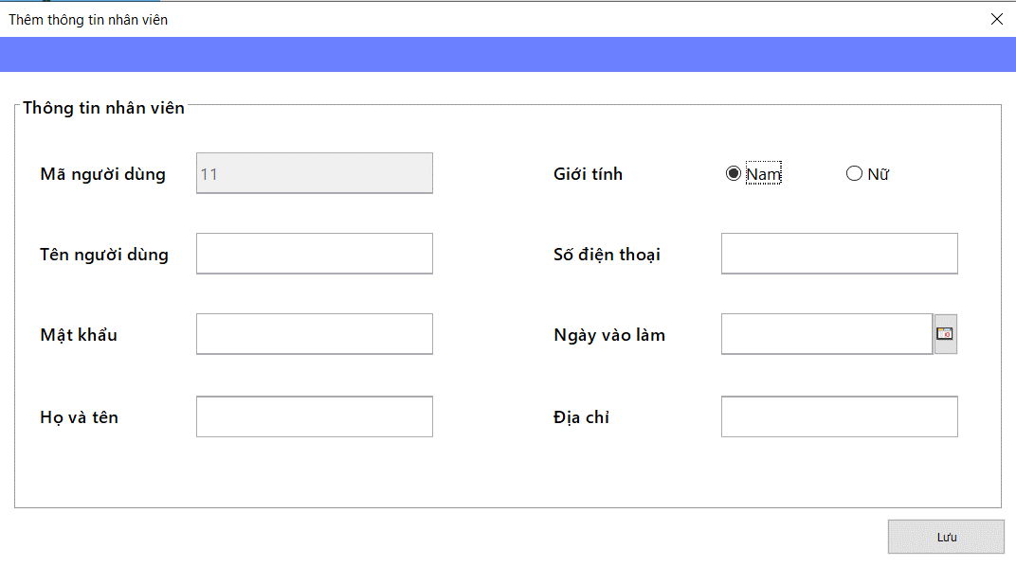
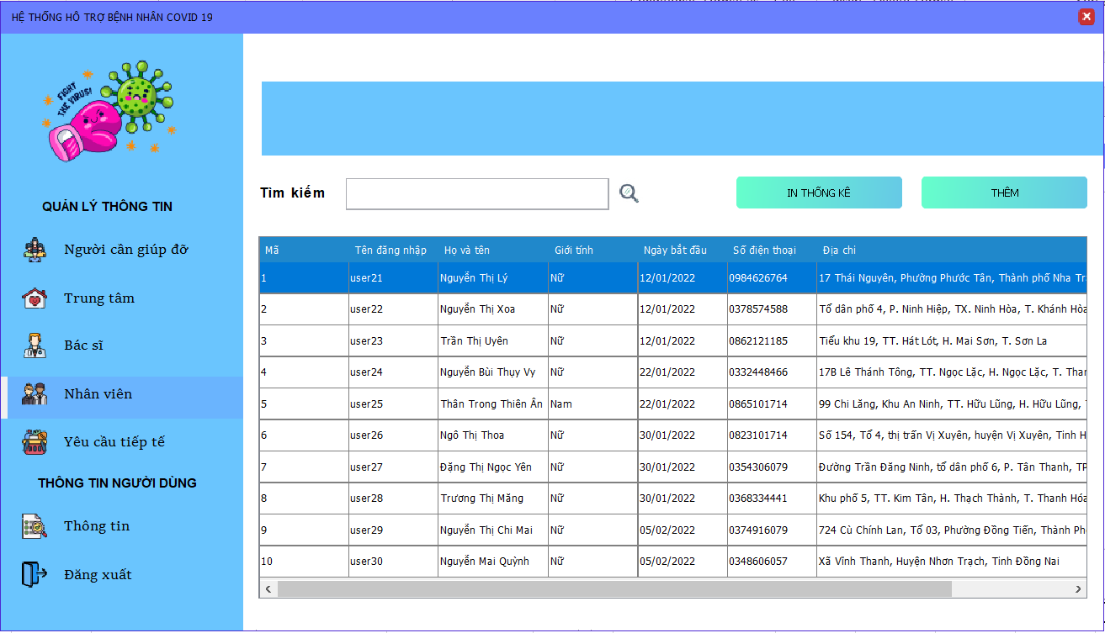
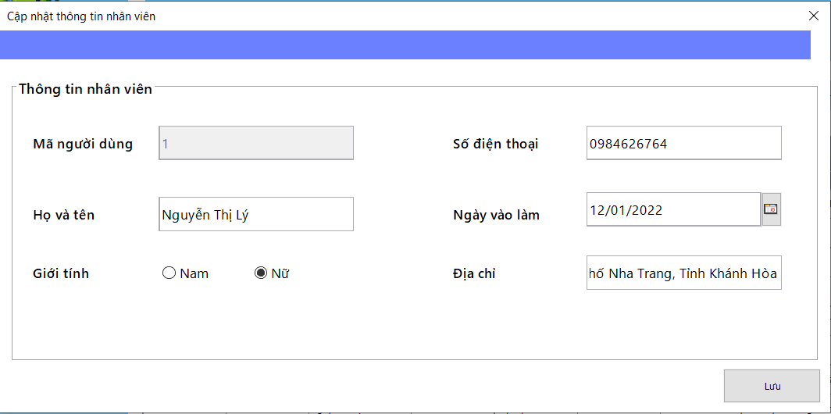
 |  |  |  |  |  |  | (Màn hình phụ 2)

 | Màn hình quản lý nhân viên |  |  |  |  |  |  | Màn hình thêm nhân viên và tài khoản nhân viên | Màn hình sửa thông tin nhân viên

 | Tester nhập |  |  |  |  | Dev nhập
STT | Case Study | Status | Desciprtion | Bug Date | Tester | Fix Date | Dev
1 | Nhân viên tìm kiếm nhân viên thông qua mã người dùng | OK | Nhân viên nhập vào mã và hiển thị thông tin nhân viên tương ứng
2 | Thêm thông tin nhân viên | OK | Nhân viên phải nhập đủ thông tin vào các trường dữ liệu và không được thiếu | Lỗi: chưa thực hiện việc bắt lỗi thiếu thông tin nhập vào 16/06/2022 | Lương Nguyễn Thành Nhân | Chỉ được phép thêm nhập đủ thông tin, bao gồm tỉnh thành phố và giới tính. Đối với giới tính, luôn mặt định là nam. | Nguyễn Hoàng Trung
3 | Thêm thông tin nhân viên | OK | Số điện thoại đăng ký phải là số điện thoại có đủ 10 chữ số
4 | Thêm thông tin nhân viên | OK | Số điện thoại đăng ký phải là số điện thoại chưa được đăng ký trên hệ thống dù là thêm hay sửa | Lỗi: Khi thêm chưa bắt lỗi trùng số điện thoại 16/06/2022 | Lương Nguyễn Thành Nhân | Bắt lại lỗi vi phạm khóa ngoại số điện thoại 19/06/2022 | Nguyễn Hoàng Trung
5 | Thêm thông tin nhân viên | OK | Số điện thoại không được chứa ký tự khác ngoài ký tự số
6 | Thêm thông tin nhân viên | OK | Tên tài khoản nhập vào phải là tài khoản chưa có trên hệ thống | Lỗi: chưa thực hiện việc bắt lỗi thiếu thông tin nhập vào 16/06/2022 | Lương Nguyễn Thành Nhân | Bắt lại lỗi vi phạm khóa ngoại tên tài khoản 19/06/2022 | Nguyễn Hoàng Trung
7 | Thêm thông tin nhân viên | OK | Mật khẩu nhập vào không được phép hiện lên màn hình | Lỗi: vẫn hiện mật khẩu nhập lên màn hình và không được giấu đi 16/06/2022 | Lương Nguyễn Thành Nhân | 24/6/2022 | Nguyễn Hoàng Trung
8 | Thêm thông tin nhân viên | OK | Không được nhập quá số lượng ký tự cho phép trên phần nhập thông tin
9 | Sửa thông tin nhân viên | OK | Nhân viên phải nhập đủ thông tin vào các trường dữ liệu và không được thiếu | Lỗi: ở màn hình sửa nhân viên có thể xóa ngày vào làm thành ra có thể thiếu và chưa bắt lỗi này 16/06/2022 | Lương Nguyễn Thành Nhân | Chỉ được phép sửa nhập đủ thông tin nhân viên 19/06/2022 | Nguyễn Hoàng Trung
10 | Sửa thông tin nhân viên | OK | Số điện thoại đăng ký phải là số điện thoại có đủ 10 chữ số
11 | Sửa thông tin nhân viên | OK | Số điện thoại đăng ký phải là số điện thoại chưa được đăng ký trên hệ thống dù là thêm hay sửa
12 | Sửa thông tin nhân viên | OK | Số điện thoại không được chứa ký tự khác ngoài ký tự số
13 | Sửa thông tin nhân viên | OK | Không được nhập quá số lượng ký tự cho phép trên phần nhập thông tin
14 | Xóa thông tin nhân viên | OK | Không cho xóa thông tin nhân viên đang mở ứng dụng

Employee quản lý supply
Usecase | Nhân viên quản lý yêu cầu tiếp tế

Ngày | 16/6/2022

Người Test | Lương Nguyễn Thành Nhân

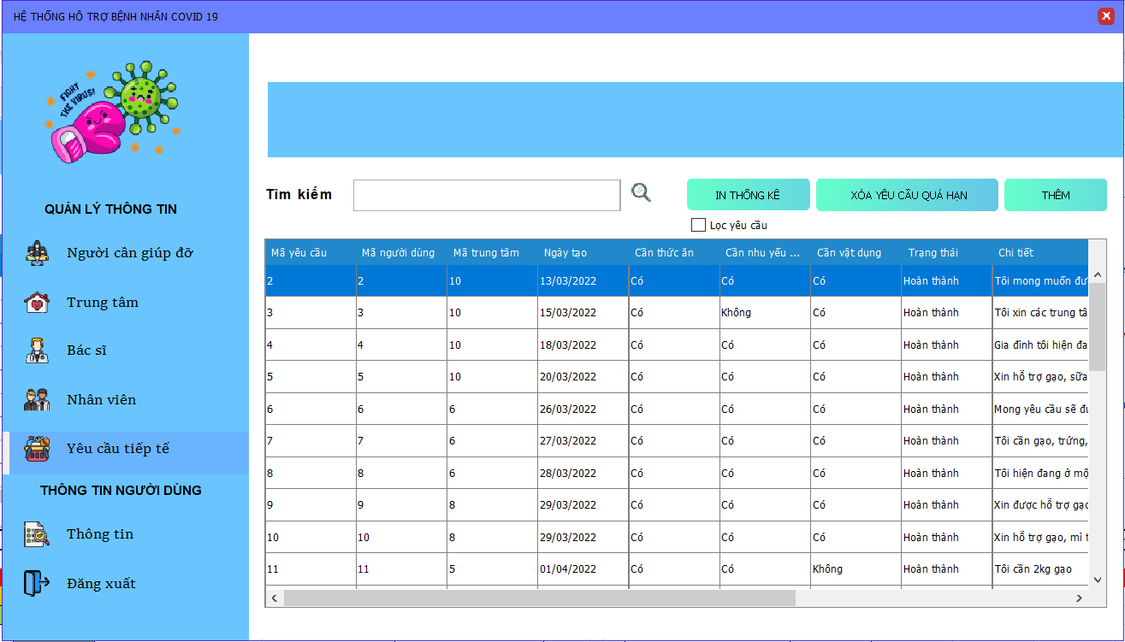
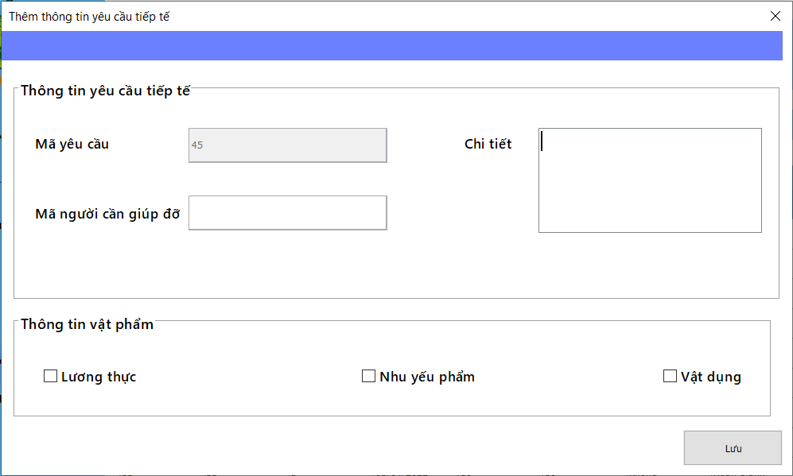
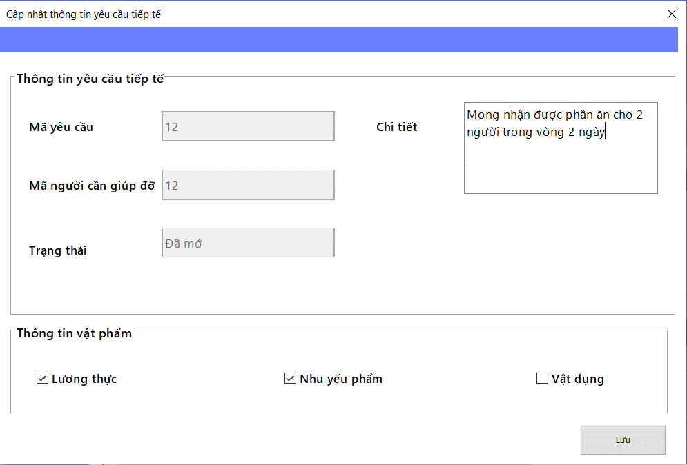
 |  |  |  |  |  |  | (Màn hình phụ 2)

 | Màn hình quản lý yêu cầu tiếp tế |  |  |  |  |  |  | Màn hình thêm yêu cầu tiếp tế | Màn hình sửa yêu cầu tiếp tế

 | Tester nhập |  |  |  |  | Dev nhập
STT | Case Study | Status | Desciprtion | Bug Date | Tester | Fix Date | Dev
1 | Nhân viên tìm kiếm thông tin yêu cầu tiếp tế thông qua mã yêu cầu | OK | Nhân viên nhập vào mã và hiển thị thông tin yêu cầu tiếp tế tương ứng
2 | Nếu chưa có trung tâm nào nhận yêu cầu sẽ không hiểu thị gì cả | OK | Nếu như yêu cầu chưa có trung tâm nào nhận thì phần mã trung tâm sẽ được để trống | Lỗi: Hiển thị trung tâm với mã số trung tâm 0 mặc dù yêu cầu chưa được nhận 16/06/2022 | Lương Nguyễn Thành Nhân | Hiển thị mã trung tâm của đơn yêu cầu tiếp khi chưa nhận bất cứ đơn yêu cầu nào là " " ( khoảng trắng) | Nguyễn Hoàng Trung
3 | Thêm yêu cầu tiếp tế | OK | Nhân viên phải nhập đủ thông tin vào các trường dữ liệu và không được thiếu
4 | Thêm yêu cầu tiếp tế | OK | Không được nhập quá số lượng ký tự cho phép trên phần nhập thông tin | Lỗi: Khi thêm yêu cầu thì không giới hạn ký tự tối đa ở phần chi tiết 16/06/2022 | Lương Nguyễn Thành Nhân | giới hạn 1000 ký tự cho phần chi tiết 19/06/2022 | Nguyễn Hoàng Trung
5 | Sửa, xóa yêu cầu tiếp tế | OK | Nhân viên phải nhập đủ thông tin vào các trường dữ liệu và không được thiếu
6 | Sửa, xóa yêu cầu tiếp tế | OK | Nhân viên không thể thực hiện thao tác xóa hay sửa nếu như yêu cầu đó yêu cầu đó không còn ở trạng thái đã mở
7 | Sửa yêu cầu tiếp tế | OK | Không được nhập quá số lượng ký tự cho phép trên phần nhập thông tin
8 | Hủy hay xác thực yêu cầu tiếp tế | OK | Nhân viên không thể thực hiện thao tác hủy hay xác thực nếu như yêu cầu đó yêu cầu đó không còn ở trạng thái đã mở | Lỗi: Chưa băt lỗi khi thực hiện xác thực trên yêu cầu không còn ở trạng thái đã mở 16/06/2022 | Lương Nguyễn Thành Nhân | (chờ thống nhất lại quăng lỗi trong procedure) Tạm thời đã fix với quăng lỗi hiện tại | Nguyễn Hoàng Trung
9 |  | OK
10 |  | OK
11 |  | OK

Màn hình thông tin nhân viên
Usecase | Hiển thị thông tin của nhân viên

Ngày | 20/6/2022

Người Test | Lương Nguyễn Thành Nhân

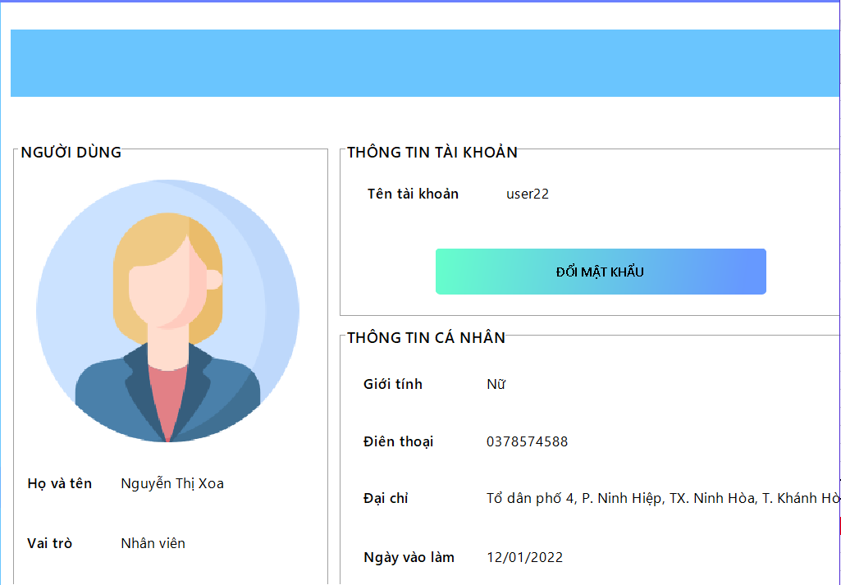
 |  |  |  |  |  |  | (Màn hình phụ 2)

 | Màn hình thông tin của nhân viên

 | Tester nhập |  |  |  |  | Dev nhập
STT | Case Study | Status | Desciprtion | Bug Date | Tester | Fix Date | Dev
1 | Hiên thị thông tin của nhân viên | OK | Hiển thị thông tin bình thường | Lỗi: Tràn chữ ra ngoài màn hình thông tin 20/6/2022 | Lương Nguyễn Thành Nhân | Khắc phục bằng cáchđổi thành textArea | Nguyễn Hoàng Trung
2
3

Màn hình thông tin person
Usecase | Hiển thị thông tin của người cần giúp đỡ

Ngày | 20/6/2022

Người Test | Lương Nguyễn Thành Nhân

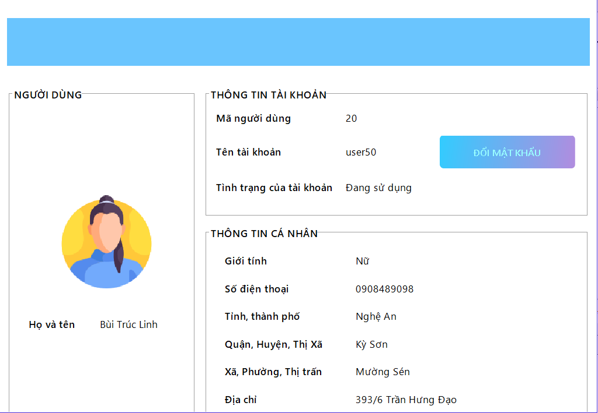
 |  |  |  |  |  |  | (Màn hình phụ 2)

 | Màn hình thông tin của người cần giúp đỡ

 | Tester nhập |  |  |  |  | Dev nhập
STT | Case Study | Status | Desciprtion | Bug Date | Tester | Fix Date | Dev
1 | Hiển thị thông tin của người cần giúp đỡ | OK | Hiển thị thông tin bình thường
2
3

Màn hình thông tin bác sĩ
Usecase | Hiển thị thông tin của bác sĩ

Ngày | 20/6/2022

Người Test | Lương Nguyễn Thành Nhân

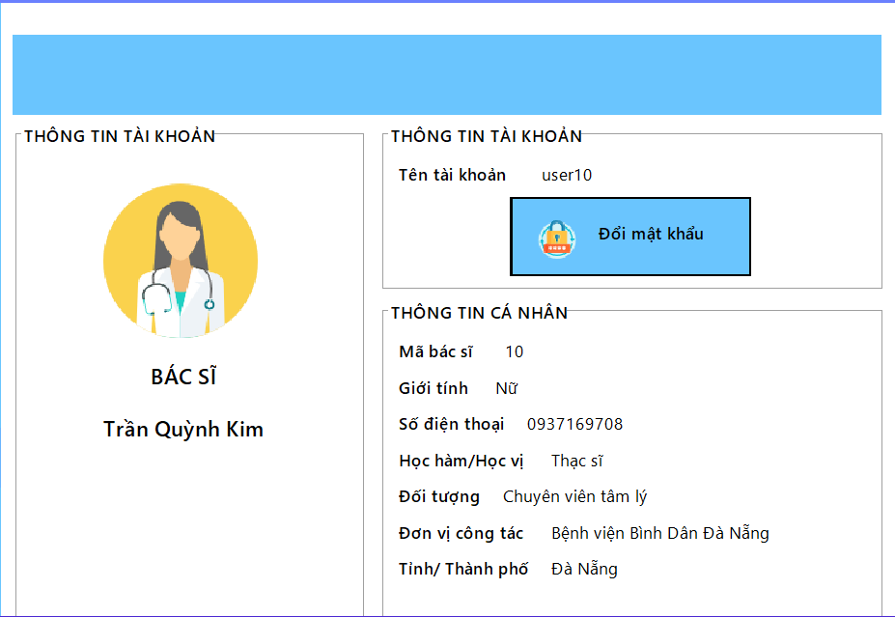
 |  |  |  |  |  |  | (Màn hình phụ 2)

 | Màn hình thông tin của bác sĩ

 | Tester nhập |  |  |  |  | Dev nhập
STT | Case Study | Status | Desciprtion | Bug Date | Tester | Fix Date | Dev
1 | Hiên thị thông tin của bác sĩ | OK | Hiển thị thông tin bình thường
2
3

Màn hình thông tin trung tâm
Usecase | Hiển thị thông tin của trung tâm thiện nguyện

Ngày | 20/6/2022

Người Test | Lương Nguyễn Thành Nhân

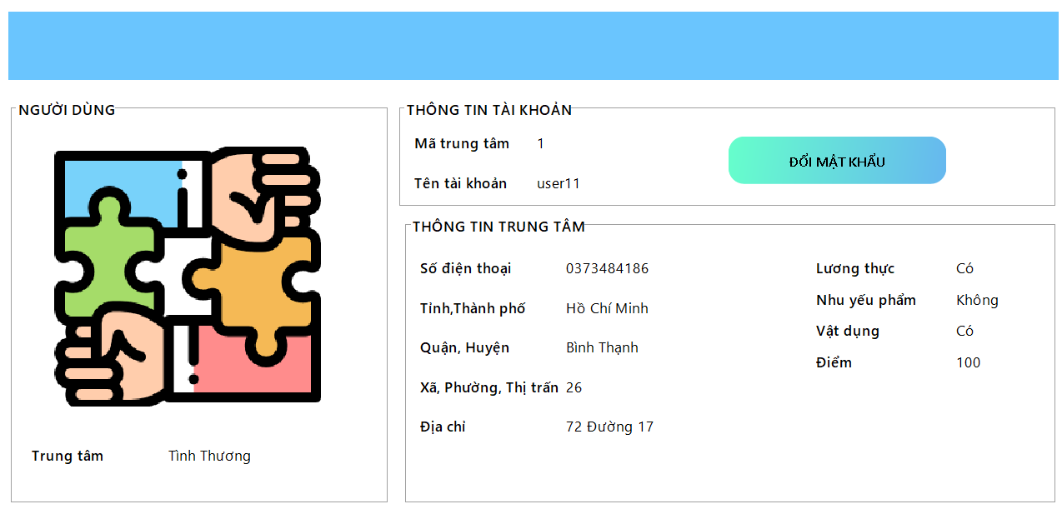
 |  |  |  |  |  |  | (Màn hình phụ 2)

 | Màn hình thông tin củatrung tâm thiện nguyện

 | Tester nhập |  |  |  |  | Dev nhập
STT | Case Study | Status | Desciprtion | Bug Date | Tester | Fix Date | Dev
1 | Hiên thị thông tin của trung tâm thiện nguyện | OK | Hiển thị thông tin bình thường
2
3

Report danh sách bác sĩ
Usecase | Report danh sách bác sĩ

Ngày | 20/6/2022

Người Test | Lương Nguyễn Thành Nhân

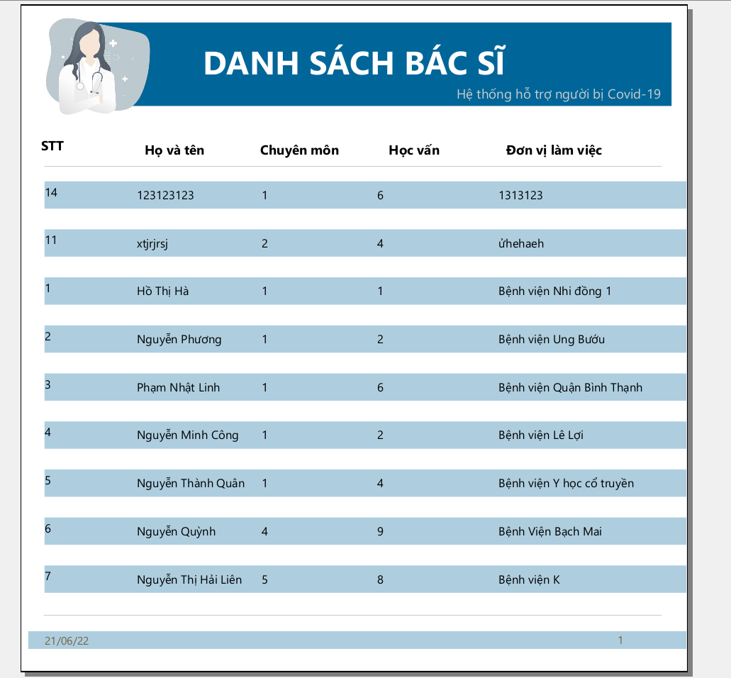
 |  |  |  |  |  |  | (Màn hình phụ 2)

 | Màn hình report thống kê danh sách bác sĩ

 | Tester nhập |  |  |  |  | Dev nhập
STT | Case Study | Status | Desciprtion | Bug Date | Tester | Fix Date | Dev
1 | report thống kê danh sách bác sĩ | OK | Hiển thị thông tin bình thường
2
3

Report danh sách nhân viên
Usecase | Report danh sách nhân viên

Ngày | 20/6/2022

Người Test | Lương Nguyễn Thành Nhân

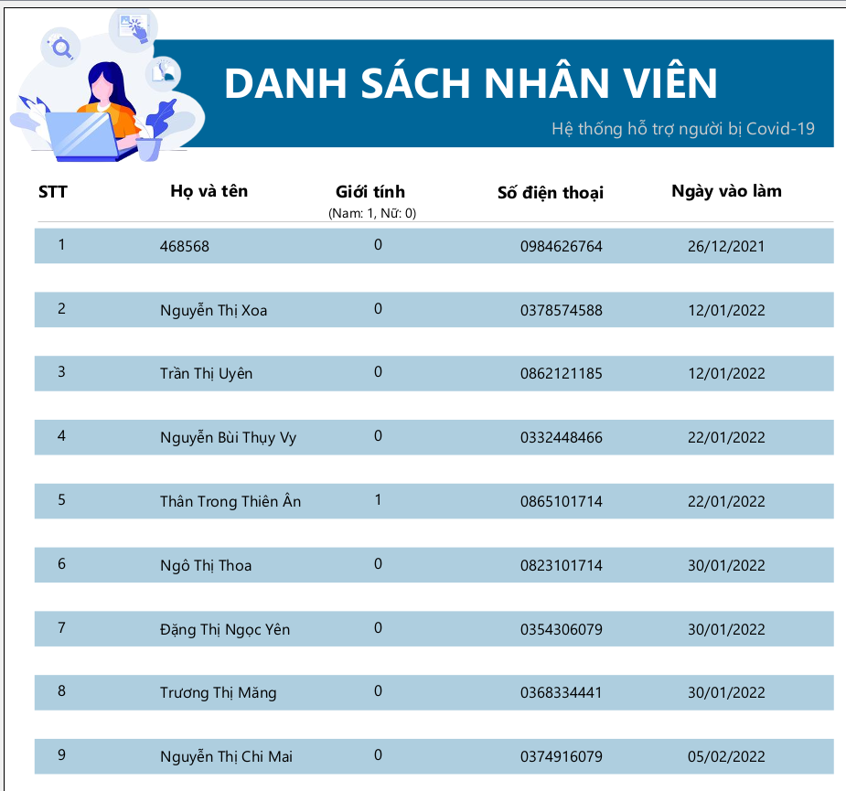
 |  |  |  |  |  |  | (Màn hình phụ 2)

 | Màn hình report thống kê danh sách nhân viên

 | Tester nhập |  |  |  |  | Dev nhập
STT | Case Study | Status | Desciprtion | Bug Date | Tester | Fix Date | Dev
1 | report thống kê danh sách nhân viên | OK | Hiển thị thông tin bình thường
2
3

Report đơn tiếp tế theo tỉnh,tp
Usecase | Reportthống kê yêu cầu tiếp tế theo tỉnh, thành phố

Ngày | 20/6/2022

Người Test | Lương Nguyễn Thành Nhân

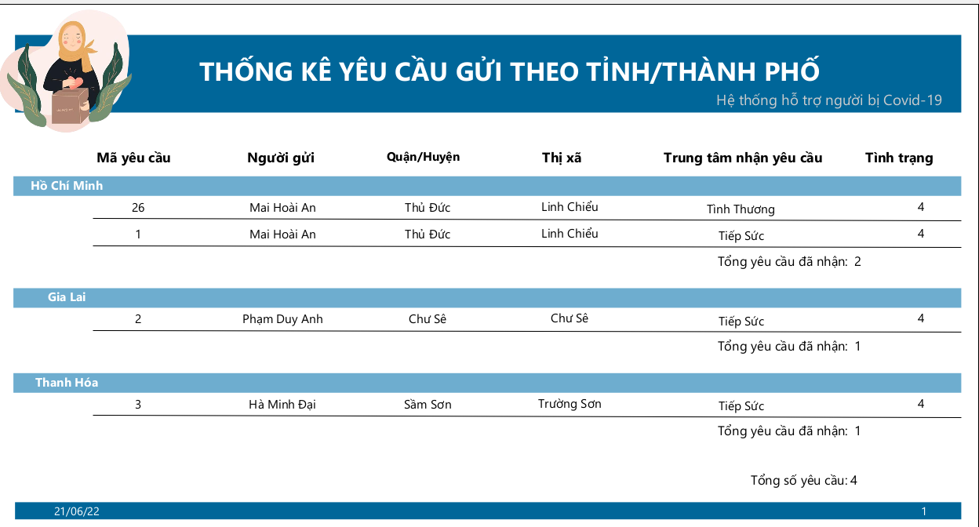
 |  |  |  |  |  |  | (Màn hình phụ 2)

 | Màn hình report thống kê yêu cầu tiếp tế theo tỉnh, thành phố

 | Tester nhập |  |  |  |  | Dev nhập
STT | Case Study | Status | Desciprtion | Bug Date | Tester | Fix Date | Dev
1 | report thống kê yêu cầu tiếp tế theo tỉnh, thành phố | OK | Hiển thị thông tin bình thường
2
3

Report thống kê trung tâm
Usecase | Reportthống kê yêu cầu hoạt động của trung tâm

Ngày | 20/6/2022

Người Test | Lương Nguyễn Thành Nhân

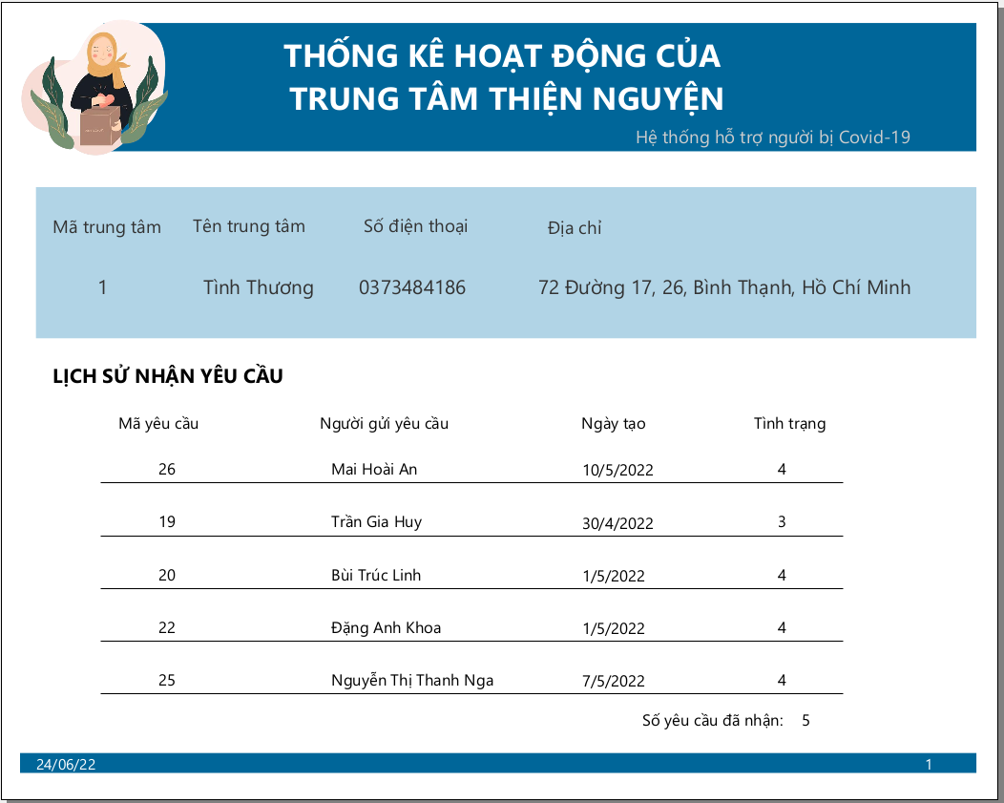
 |  |  |  |  |  |  | (Màn hình phụ 2)

 | Màn hình report thống kê hoạt động của trung tâm

 | Tester nhập |  |  |  |  | Dev nhập
STT | Case Study | Status | Desciprtion | Bug Date | Tester | Fix Date | Dev
1 | report thống kê hoạt động của trung tâm | OK | Hiển thị thông tin bình thường
2
3

Xuất Excel
Usecase | Xuất file excel danh sách cần tư vấn của bác sĩ

Ngày | 24/6/2022

Người Test | Lương Nguyễn Thành Nhân

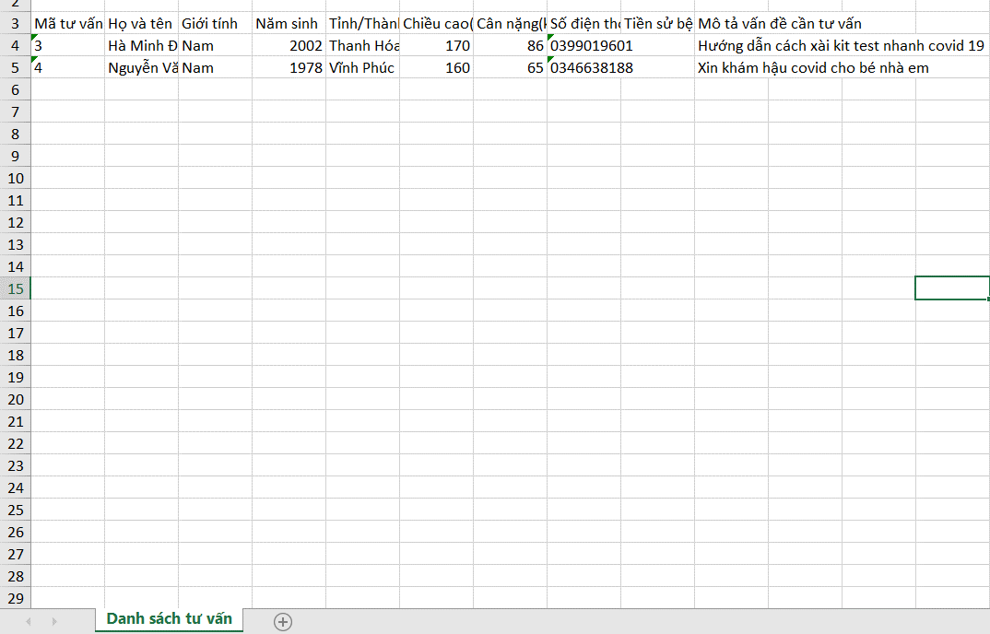
 |  |  |  |  |  |  | (Màn hình phụ 2)

 | File Excel sau khi xuất ra

 | Tester nhập |  |  |  |  | Dev nhập
STT | Case Study | Status | Desciprtion | Bug Date | Tester | Fix Date | Dev
1 | Xuất file excel về danh sách cần tư vấn | OK | Hiển thị thông tin bình thường
2
3

